策略分析
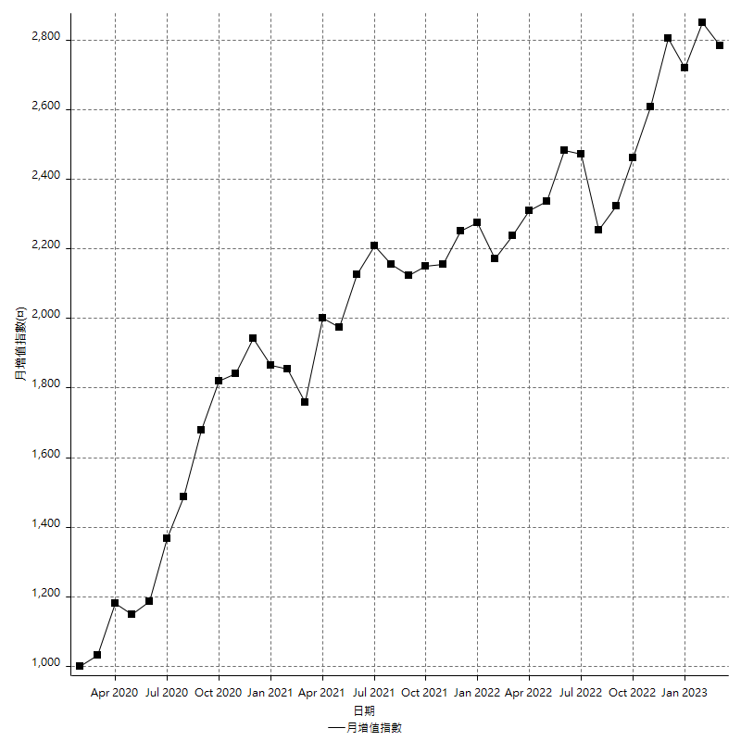
策略績效總結果

 | 所有交易 | 多單 | 空單
淨利 | 350000 | 53000 | 297000
毛利 | 1447200 | 61400 | 1385800
毛損 | -1097200 | -8400 | -1088800
調整後淨利 | 146526.21192 | 9150.6934718 | 97733.860565
調整後毛利 | 1332429.5745 | 25950.693472 | 1274847.2022
調整後毛損 | -1185903.3626 | -16800 | -1177113.3417
特定淨利 | 24000 | 14200 | 9800
特定毛利 | 1121200 | 22600 | 1098600
特定毛損 | -1097200 | -8400 | -1088800
帳戶所需金額 | 66800 | 8400 | 66800
帳戶報酬 | 523.95209581 | 630.95238095 | 444.61077844
初始資本報酬 | 175 | 26.5 | 148.5
最大策略虧損 | -72000 | -25400 | -72000
最大策略虧損 (%) | -19.671094244 | -9.6504559271 | -20.433639947
最大平倉交易虧損 | -66800 | -8400 | -66800
最大平倉交易虧損 (%) | -16.674987519 | -3.3519553073 | -19.085714286
最大的策略虧損報酬 | 4.8611111111 | 2.0866141732 | 4.125
獲利因子 | 1.3189938024 | 7.3095238095 | 1.2727773696
調整獲利因子 | 1.1235566207 | 1.5446841352 | 1.0830284197
特定獲利因子 | 1.0218738607 | 2.6904761905 | 1.0090007348
最大持有契約數量 | 1 | 1 | 1
滑價支付 | 91200 | 1600 | 89600
佣金支付 | 0 | 0 | 0
未平倉部位損益 | n/a | n/a | n/a
年報酬率 | 56.816280877 | 8.6036082471 | 48.21267263
月報酬率 | 4.7346900731 | 0.71696735393 | 4.0177227192
買進持有績效 | 71211.34461 | 66319.939602 | 71211.34461
平均月報酬 | 9210.5263158
月報酬的標準差 | 20329.871372

績效比率

成長潛力比(Upside Potential Ratio) | 75.528468893
夏普比率 | 0.50439602512
索丁諾比率 | 1.2101851458
Fouse 比率 | 0.026998078247
Calmar 比率 | 0.0061518151815
Sterling 比率 | 0.0019583286397
淨利/最大損失百分比 | 4166.6666667
淨利/最大交易績效拉回百分比 | 4375
淨利/最大策略績效拉回百分比 | 486.11111111
特定淨利/最大損失百分比 | 285.71428571
特定淨利/最大交易績效拉回百分比 | 300
特定淨利/最大策略績效拉回百分比 | 33.333333333
調整後淨利/最大損失百分比 | 1744.3596657
調整後淨利/最大交易績效拉回百分比 | 1831.577649
調整後淨利/最大策略績效拉回百分比 | 203.50862766

時間分析

交易期間 | 3 Yrs, 1 Mth, 3 Dys, 11 Mins
策略在市場的時間 | 13 Dys, 2 Hrs, 24 Mins
策略在市場的時間百分比 | 1.1644365378
最長的持平期間 | 28 Dys, 19 Hrs, 34 Mins
最大獲利日期 | 2020-08-20
最大虧損日期 | 2020-02-12
最大策略虧損日期 | 1/15/21
最大平倉交易虧損日期 | 1/14/21

詳細權益曲線

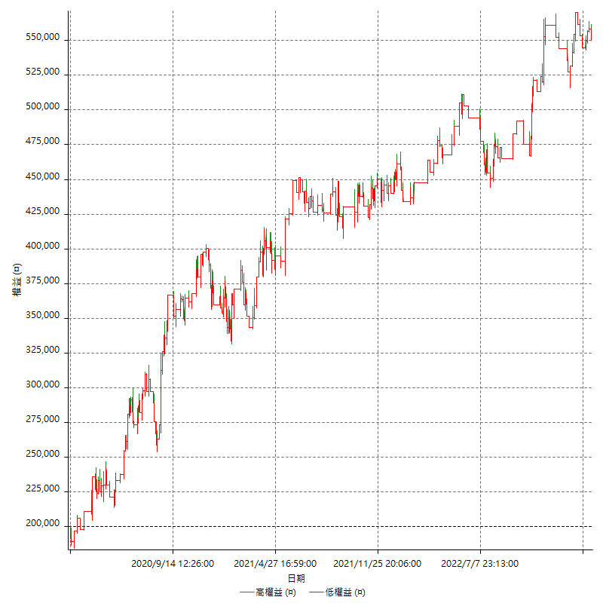

詳細權益曲線及績效拉回

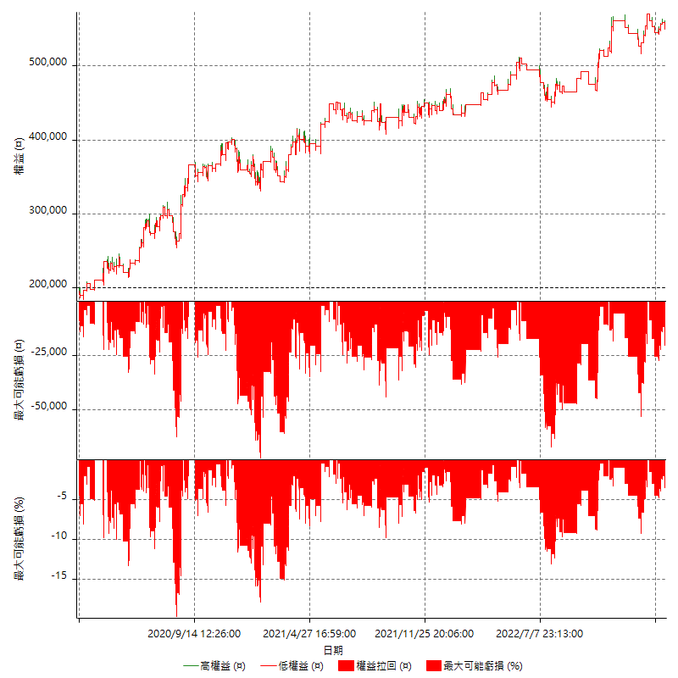

多單詳細權益曲線

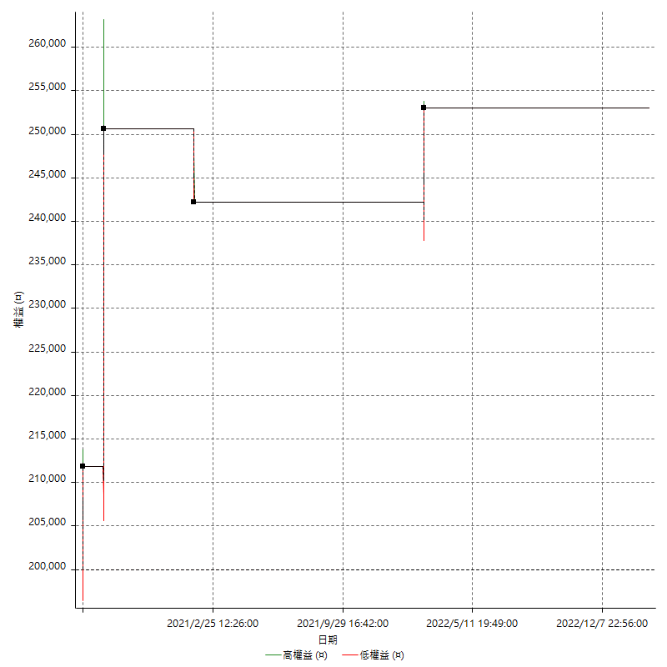

空單詳細權益曲線

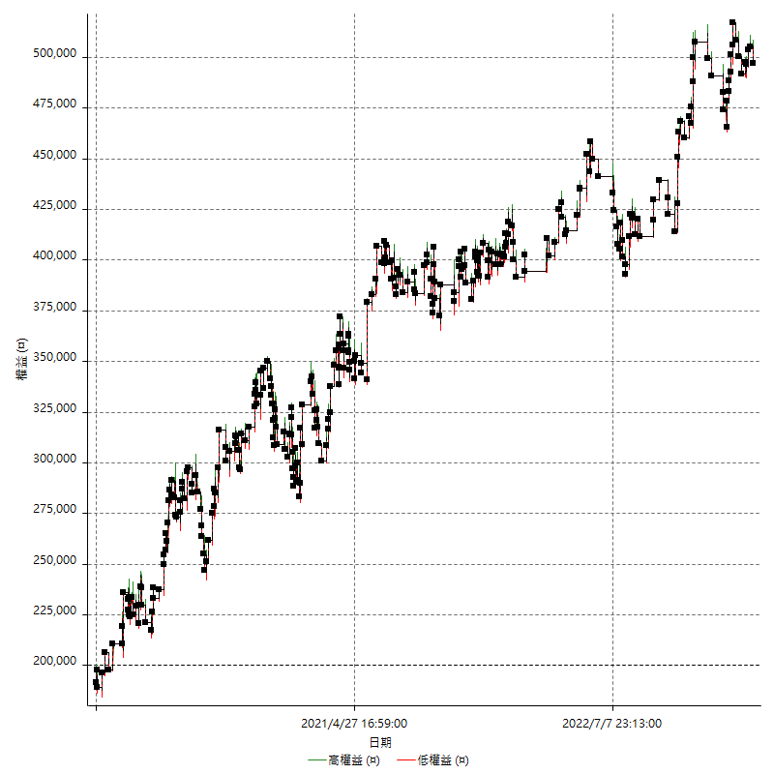

權益增加 & 拉回

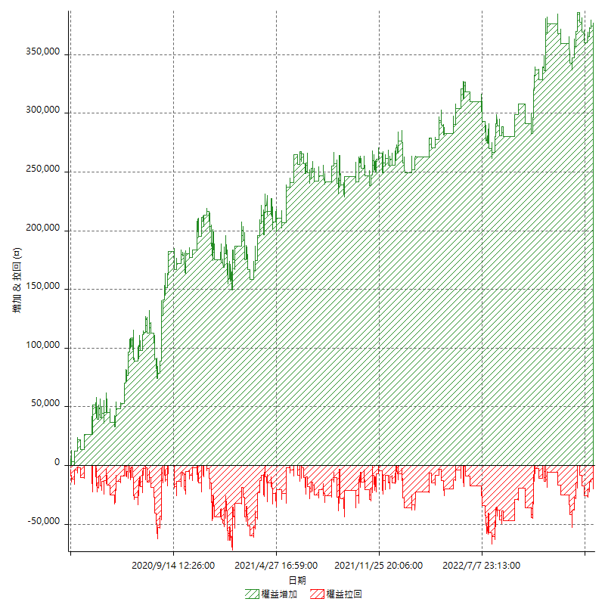

權益增加 & 拉回(%)

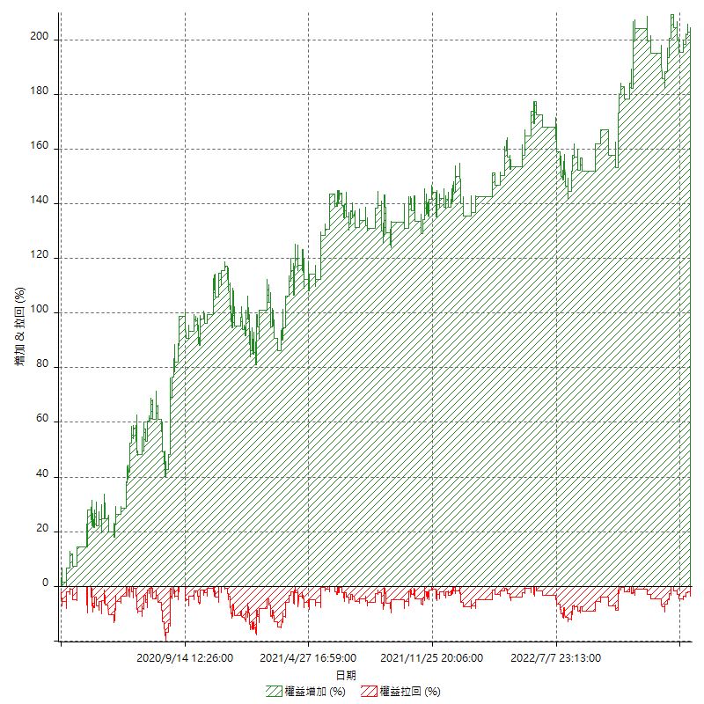

平倉權益曲線

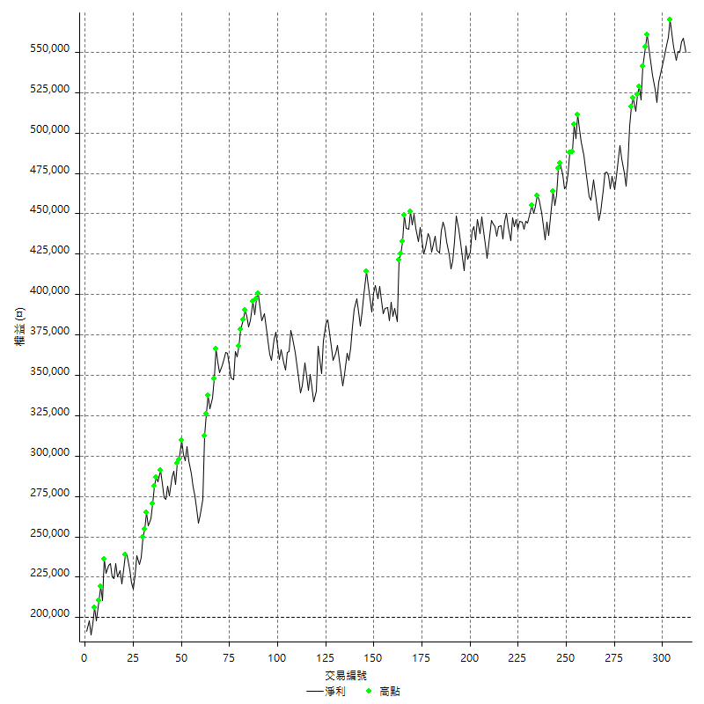

平倉權益曲線及績效拉回

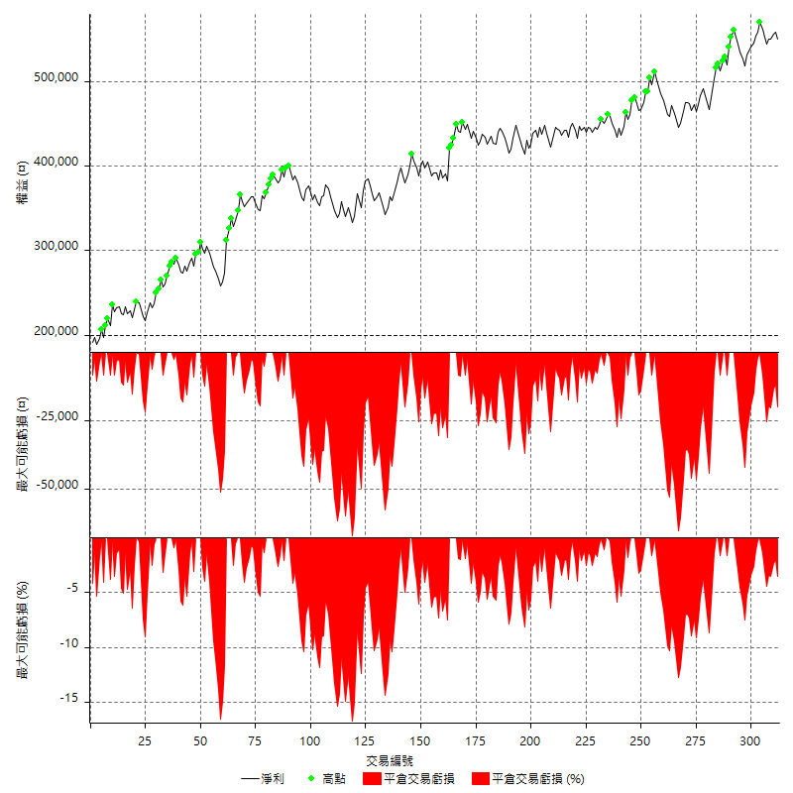

買進持有績效



月增值指數

交易分析
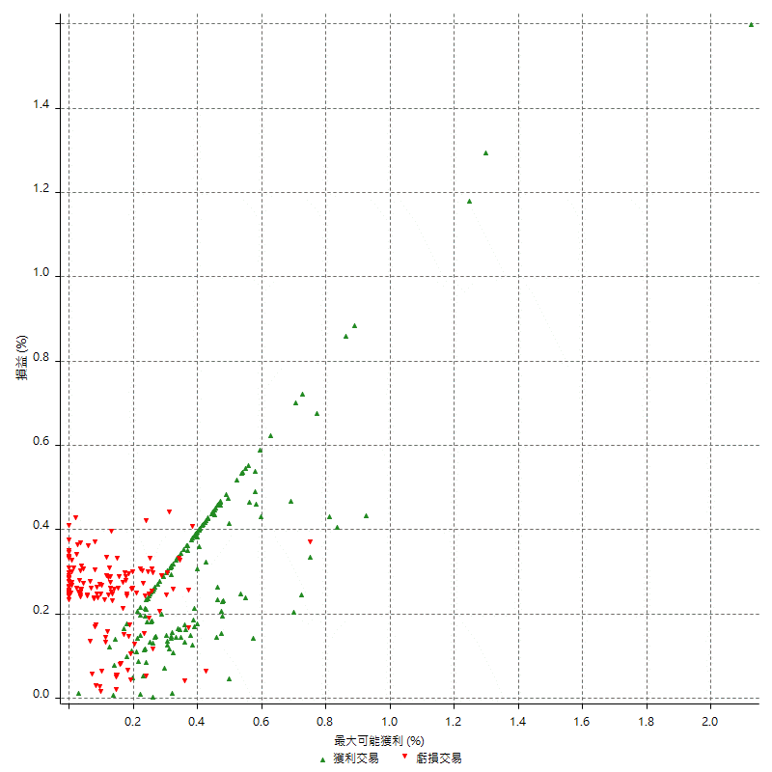
總交易分析

 | 所有交易 | 多單 | 空單
交易總次數 | 312 | 4 | 308
未平倉交易總數量 | 0 | 0 | 0
獲利交易次數 | 159 | 3 | 156
虧損交易次數 | 153 | 1 | 152
勝率 | 50.961538462 | 75 | 50.649350649
平均交易(獲利 & 虧損) | 1121.7948718 | 13250 | 964.28571429
平均獲利交易 | 9101.8867925 | 20466.666667 | 8883.3333333
平均虧損交易 | -7171.2418301 | -8400 | -7163.1578947
平均獲利/平均虧損 比率 | 1.2692204514 | 2.4365079365 | 1.2401420524
最大的交易獲利 | 38800 | 38800 | 38400
最大的交易虧損 | -8400 | -8400 | -8400
平倉交易的平均K棒數 | 4.2 | 5.8 | 4.2
獲利平倉交易的平均K棒數 | 4.2 | 7 | 4.1
虧損平倉交易的平均K棒數 | 4.2 | 2 | 4.2
平倉交易間的平均K棒數 | n/a | n/a | n/a
獲利平倉交易間的平均K棒數 | 325.3 | 17456.7 | 331.7
虧損平倉交易間的平均K棒數 | 338.2 | 52389 | 340.5

極端交易

 | 全部 | 正 | 負
1 Std. Deviation of Avg. Trade | 9316.6952097 | 5896.7859911 | 2369.1457822
平均交易金額 +1標準差 | 10438.490081 | 14998.672784 | -4802.0960479
平均交易金額 -1標準差 | -8194.9003379 | 3205.1008013 | -9540.3876122
極端交易次數 | 15 | 15 | 0
極端交易損益比 |  | 326000

最大獲利/最大虧損

 | 最大可能獲利 | 最大可能虧損
最大值 | 51400 | -8000
最大值日期 | 2020-08-20 | 2020-02-12
平均值 | 7744.2307692 | -5116.6666667
最大值 (%) | 2.1243180691 | -0.4158004158
最大值 (%) 日期 | 2020-08-20 | 2020-03-26
平均值 (%) | 0.2697551958 | -0.17501061523
1標準差 | 6249.9979718 | 2923.8091996
平均交易金額 +1標準差 | 13994.228741 | -2192.857467
平均交易金額 -1標準差 | 1494.2327974 | -8040.4758663

交易序列分析

Z值 | -0.39053763636
信賴界限 | 0.30386136203
策略精確預期 | 1121.7948718
最大連續獲利交易次數 | 7
最大連續虧損交易次數 | 7
最大連續獲利金額 | 79000
最大連續虧損金額 | -52600
最大連續獲利 (%) | 30.549110596
最大連續虧損 (%) | -15.434924787

交易序列統計量

連續獲利 | 序列編號 | 序列的平均獲利 | 下筆交易的平均虧損
1 | 29 | 9462.0689655 | -7165.5172414
2 | 26 | 7850 | -6815.3846154
3 | 11 | 9557.5757576 | -7272.7272727
4 | 7 | 9978.5714286 | -5971.4285714
5 | 2 | 11860 | -8400
7 | 1 | 7314.2857143 | -8400
連續虧損 | 序列編號 | 序列的平均虧損 | 下筆交易的平均獲利
1 | 37 | -7210.8108108 | 9302.7027027
2 | 21 | -6880.952381 | 8000
3 | 9 | -7562.962963 | 7933.3333333
4 | 6 | -6533.3333333 | 11833.333333
5 | 2 | -8060 | 8600
6 | 1 | -7866.6666667 | 4600
7 | 1 | -7514.2857143 | 12600

總交易

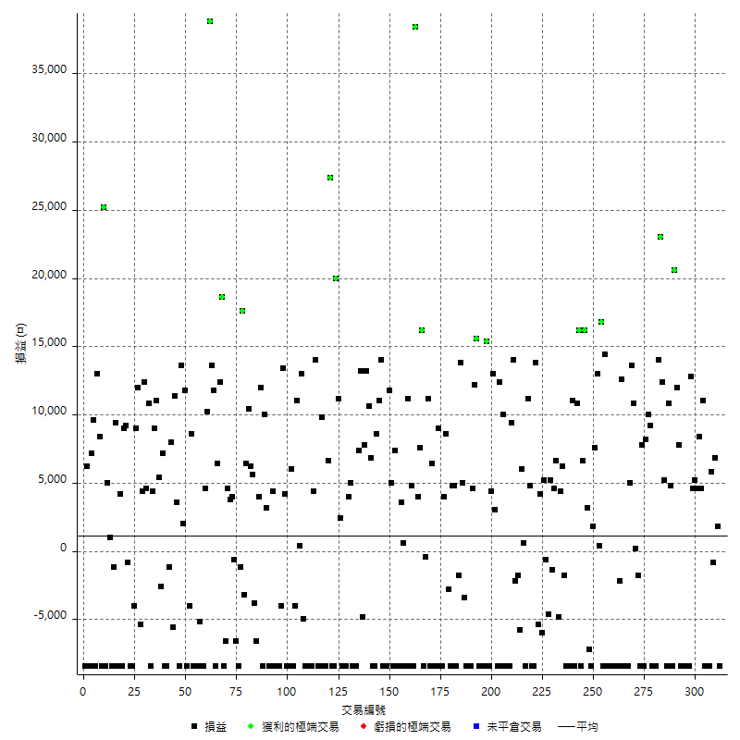

獲利交易

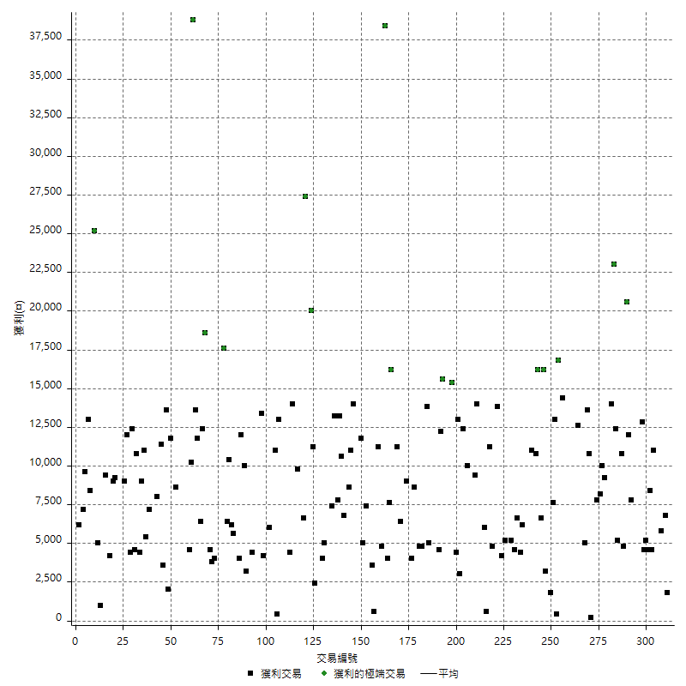

虧損交易

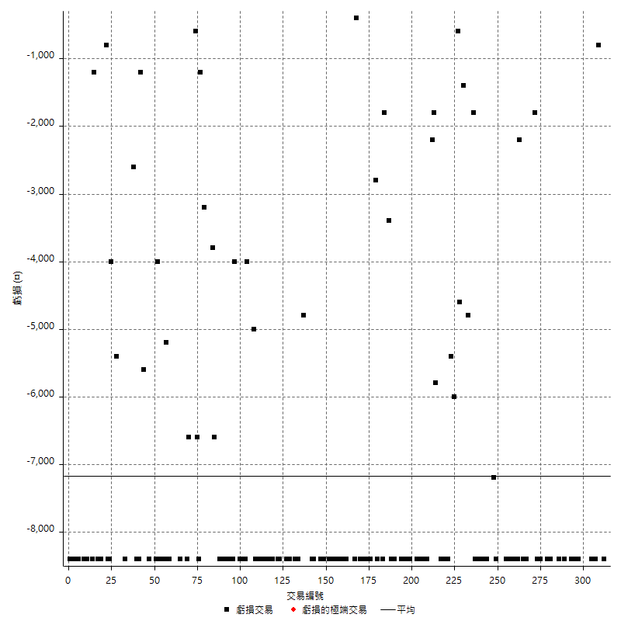

最大可能虧損

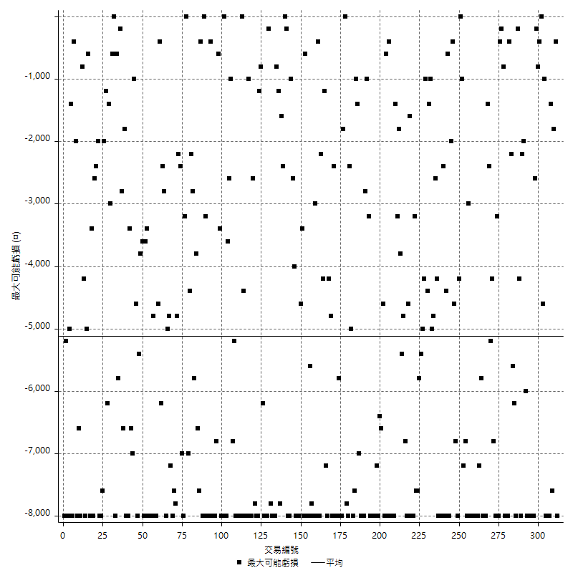

虧損的損益

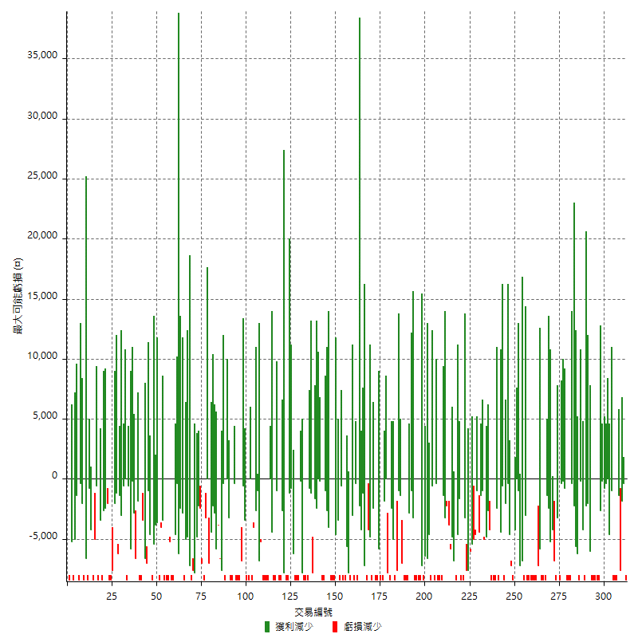

最大虧損幅度

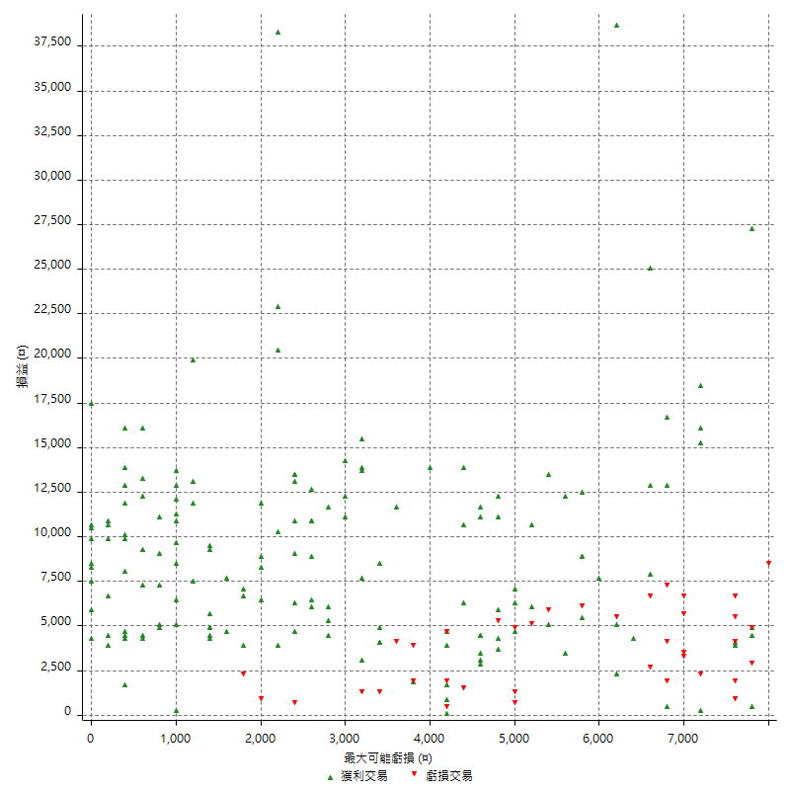

最大虧損幅度 (%)

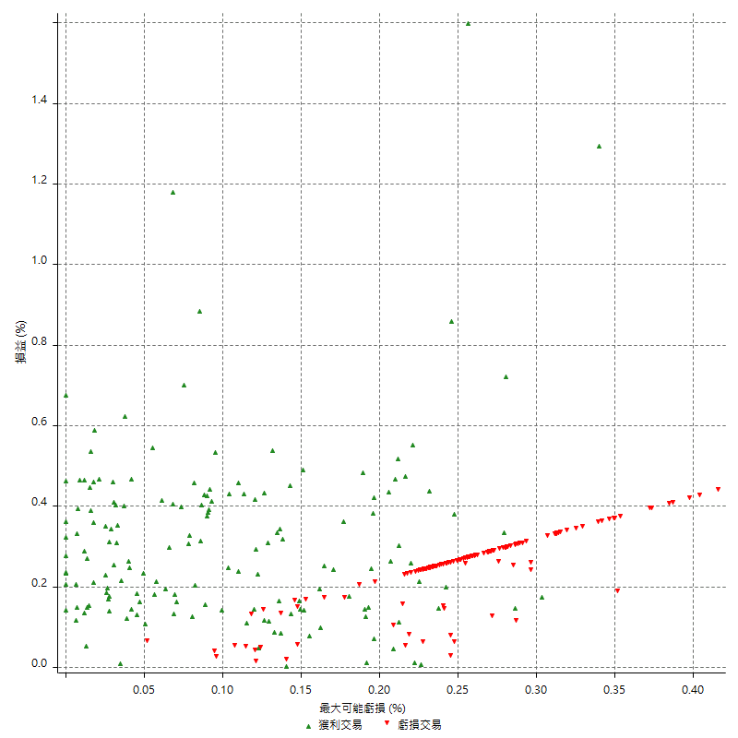

最大可能獲利

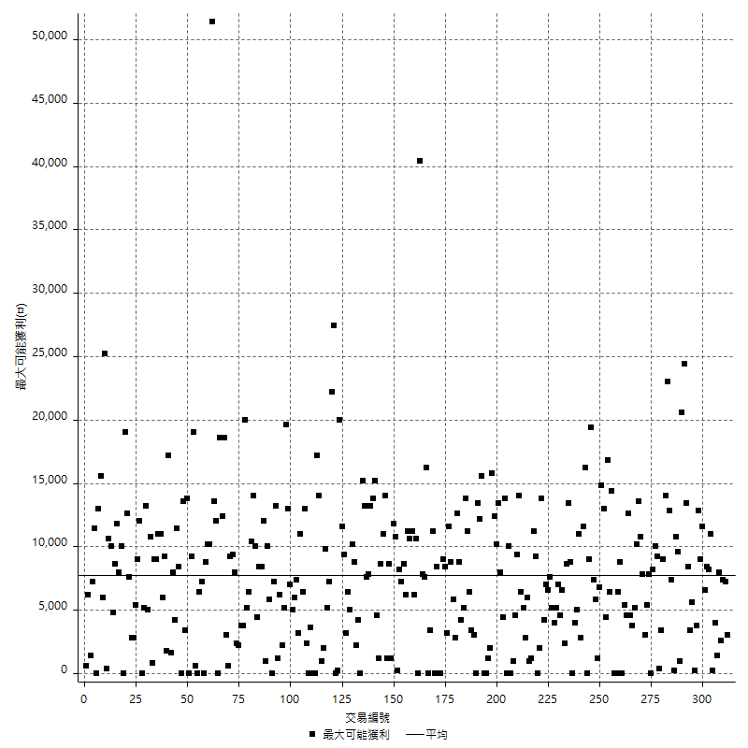

獲利的損益

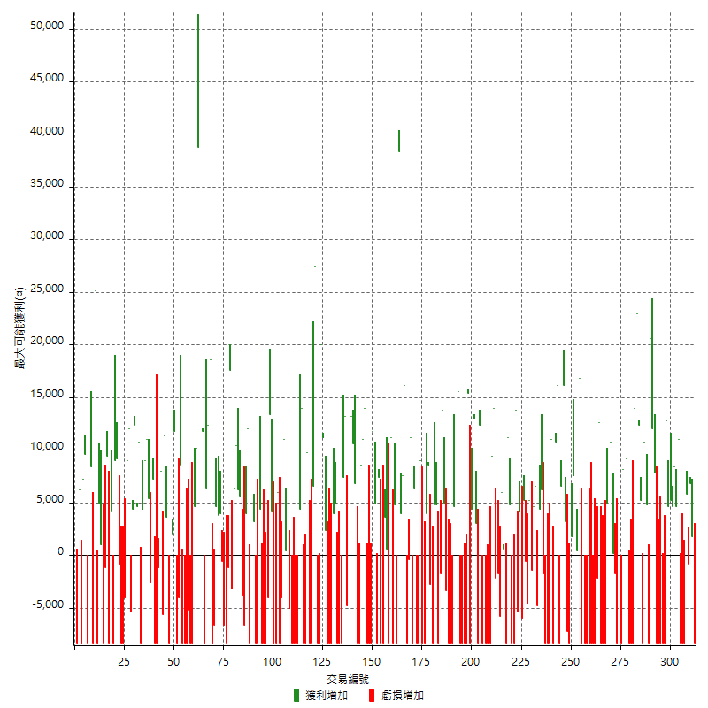

最大獲利幅度

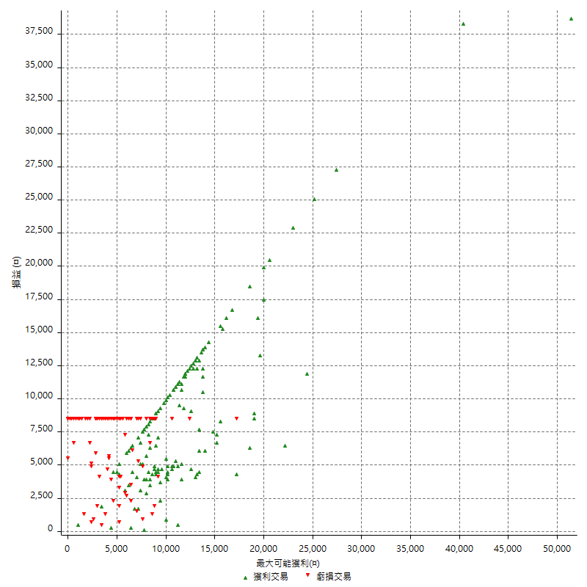

最大獲利幅度 (%)

週期性分析
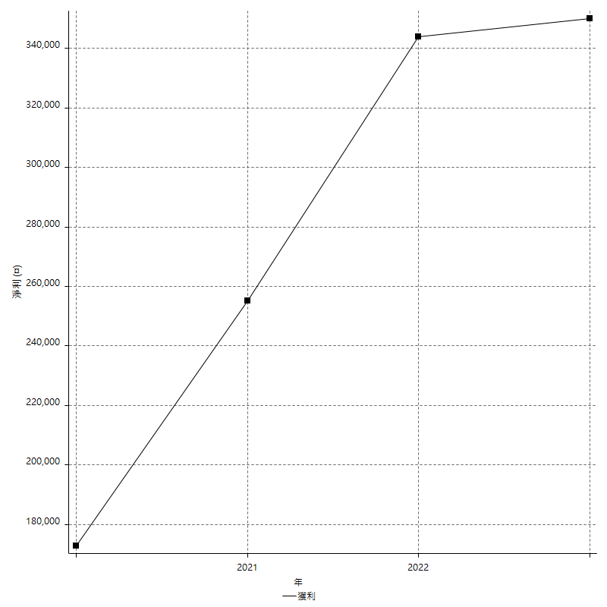
Daily Period Analysis

期間 | 獲利(¤) | 獲利(%) | 毛利 | 毛損 | 交易次數 | 勝率
2023-03-07 | -8400 | -1.5042979943 | 0 | -8400 | 1 | 0
2023-03-02 | 1800 | 0.323392023 | 1800 | 0 | 1 | 100
2023-02-24 | 6800 | 1.2368133867 | 6800 | 0 | 1 | 100
2023-02-21 | 5000 | 0.91776798825 | 5800 | -800 | 2 | 50
2023-02-14 | -8400 | -1.5184381779 | 0 | -8400 | 1 | 0
2023-02-09 | -8400 | -1.4957264957 | 0 | -8400 | 1 | 0
2023-02-03 | -8400 | -1.4736842105 | 0 | -8400 | 1 | 0
2023-01-31 | 15600 | 2.8138528139 | 15600 | 0 | 2 | 100
2023-01-17 | 13000 | 2.4011821204 | 13000 | 0 | 2 | 100
2023-01-13 | 9800 | 1.8434913469 | 9800 | 0 | 2 | 100
2023-01-10 | 4400 | 0.83459787557 | 12800 | -8400 | 2 | 50
2023-01-04 | -16800 | -3.0882352941 | 0 | -16800 | 2 | 0
2022-12-15 | -8400 | -1.5206372194 | 0 | -8400 | 1 | 0
2022-12-09 | -8400 | -1.4978601997 | 0 | -8400 | 1 | 0
2022-11-18 | 7800 | 1.4104882459 | 7800 | 0 | 1 | 100
2022-11-16 | 32600 | 6.2644119908 | 32600 | 0 | 2 | 100
2022-11-14 | -3600 | -0.68702290076 | 4800 | -8400 | 2 | 50
2022-11-10 | 10800 | 2.1044427124 | 10800 | 0 | 1 | 100
2022-11-02 | -8400 | -1.6104294479 | 0 | -8400 | 1 | 0
2022-10-26 | 5200 | 1.00697134 | 5200 | 0 | 1 | 100
2022-10-24 | 12400 | 2.4603174603 | 12400 | 0 | 1 | 100
2022-10-21 | 37000 | 7.9229122056 | 37000 | 0 | 2 | 100
2022-10-18 | -8400 | -1.766933109 | 0 | -8400 | 1 | 0
2022-10-05 | -16800 | -3.4132466477 | 0 | -16800 | 2 | 0
2022-09-21 | 9200 | 1.9047619048 | 9200 | 0 | 1 | 100
2022-09-13 | 18200 | 3.9156626506 | 18200 | 0 | 2 | 100
2022-08-19 | -8400 | -1.775147929 | 0 | -8400 | 1 | 0
2022-08-17 | 7800 | 1.6759776536 | 7800 | 0 | 1 | 100
2022-08-12 | -8400 | -1.7728999578 | 0 | -8400 | 1 | 0
2022-08-08 | -1600 | -0.33655868742 | 200 | -1800 | 2 | 50
2022-08-04 | 10800 | 2.3245802841 | 10800 | 0 | 1 | 100
2022-08-03 | 13600 | 3.0155210643 | 13600 | 0 | 1 | 100
2022-07-28 | -3400 | -0.74823943662 | 5000 | -8400 | 2 | 50
2022-07-22 | -16800 | -3.5653650255 | 0 | -16800 | 2 | 0
2022-07-20 | 12600 | 2.7474923681 | 12600 | 0 | 1 | 100
2022-07-19 | -2200 | -0.47743055556 | 0 | -2200 | 1 | 0
2022-07-15 | -8400 | -1.7902813299 | 0 | -8400 | 1 | 0
2022-07-14 | -8400 | -1.7587939698 | 0 | -8400 | 1 | 0
2022-07-08 | -8400 | -1.7283950617 | 0 | -8400 | 1 | 0
2022-07-07 | -8400 | -1.6990291262 | 0 | -8400 | 1 | 0
2022-06-15 | -8400 | -1.6706443914 | 0 | -8400 | 1 | 0
2022-06-06 | -8400 | -1.6431924883 | 0 | -8400 | 1 | 0
2022-06-01 | 14400 | 2.8985507246 | 14400 | 0 | 1 | 100
2022-05-31 | -8400 | -1.6627078385 | 0 | -8400 | 1 | 0
2022-05-26 | 16800 | 3.4398034398 | 16800 | 0 | 1 | 100
2022-05-16 | 13400 | 2.8210526316 | 13400 | 0 | 2 | 100
2022-05-11 | 7600 | 1.6260162602 | 7600 | 0 | 1 | 100
2022-04-21 | 1800 | 0.38659793814 | 1800 | 0 | 1 | 100
2022-04-20 | -8400 | -1.7721518987 | 0 | -8400 | 1 | 0
2022-04-14 | -4000 | -0.83682008368 | 3200 | -7200 | 2 | 50
2022-04-11 | 16200 | 3.5080121265 | 16200 | 0 | 1 | 100
2022-03-31 | 6600 | 1.4499121265 | 6600 | 0 | 1 | 100
2022-03-23 | -8400 | -1.8119068162 | 0 | -8400 | 1 | 0
2022-03-18 | 16200 | 3.6209208762 | 16200 | 0 | 1 | 100
2022-02-17 | 10800 | 2.4736601008 | 10800 | 0 | 1 | 100
2022-02-10 | 2600 | 0.59907834101 | 11000 | -8400 | 2 | 50
2022-01-18 | -8400 | -1.8987341772 | 0 | -8400 | 1 | 0
2022-01-13 | -16800 | -3.6585365854 | 0 | -16800 | 2 | 0
2022-01-12 | -1800 | -0.39045553145 | 0 | -1800 | 1 | 0
2022-01-05 | 10600 | 2.3534635879 | 10600 | 0 | 2 | 100
2022-01-03 | -4800 | -1.0544815466 | 0 | -4800 | 1 | 0
2021-12-30 | 11200 | 2.5225225225 | 11200 | 0 | 2 | 100
2021-12-29 | -1400 | -0.31432420296 | 0 | -1400 | 1 | 0
2021-12-28 | 5200 | 1.1812812358 | 5200 | 0 | 1 | 100
2021-12-22 | -5200 | -1.1674898967 | 0 | -5200 | 2 | 0
2021-12-17 | 5200 | 1.1812812358 | 5200 | 0 | 1 | 100
2021-12-15 | -6000 | -1.3446884805 | 0 | -6000 | 1 | 0
2021-12-08 | 4200 | 0.95022624434 | 4200 | 0 | 1 | 100
2021-12-03 | 8400 | 1.9372693727 | 13800 | -5400 | 2 | 50
2021-12-02 | -16800 | -3.730017762 | 0 | -16800 | 2 | 0
2021-11-25 | 4800 | 1.0771992819 | 4800 | 0 | 1 | 100
2021-11-19 | 11200 | 2.5782688766 | 11200 | 0 | 1 | 100
2021-11-18 | -8400 | -1.8970189702 | 0 | -8400 | 1 | 0
2021-11-17 | 6600 | 1.5130674003 | 6600 | 0 | 2 | 100
2021-11-16 | -7600 | -1.7124831005 | 0 | -7600 | 2 | 0
2021-11-12 | 11800 | 2.7314814815 | 14000 | -2200 | 2 | 50
2021-11-10 | 9400 | 2.2243256034 | 9400 | 0 | 1 | 100
2021-11-08 | -8400 | -1.9489559165 | 0 | -8400 | 1 | 0
2021-10-28 | -8400 | -1.9116977697 | 0 | -8400 | 1 | 0
2021-10-27 | 1600 | 0.36546368205 | 10000 | -8400 | 2 | 50
2021-10-21 | -8400 | -1.8825638727 | 0 | -8400 | 1 | 0
2021-10-20 | 4000 | 0.90456806875 | 12400 | -8400 | 2 | 50
2021-10-18 | 16000 | 3.7541060535 | 16000 | 0 | 2 | 100
2021-10-08 | -4000 | -0.92980009298 | 4400 | -8400 | 2 | 50
2021-09-14 | 15400 | 3.712632594 | 15400 | 0 | 1 | 100
2021-09-13 | -8400 | -1.9848771267 | 0 | -8400 | 1 | 0
2021-09-06 | -16800 | -3.8181818182 | 0 | -16800 | 2 | 0
2021-09-03 | -8400 | -1.8733273863 | 0 | -8400 | 1 | 0
2021-09-02 | 27800 | 6.6096053257 | 27800 | 0 | 2 | 100
2021-09-01 | -3800 | -0.89538171536 | 4600 | -8400 | 2 | 50
2021-08-30 | -16800 | -3.8077969175 | 0 | -16800 | 2 | 0
2021-08-24 | 1600 | 0.36396724295 | 5000 | -3400 | 2 | 50
2021-08-19 | 13800 | 3.2409581963 | 13800 | 0 | 1 | 100
2021-08-05 | -1800 | -0.42095416277 | 0 | -1800 | 1 | 0
2021-08-03 | -3600 | -0.83487940631 | 4800 | -8400 | 2 | 50
2021-07-23 | 4800 | 1.1257035647 | 4800 | 0 | 1 | 100
2021-07-15 | -8400 | -1.9319227231 | 0 | -8400 | 1 | 0
2021-07-12 | -2800 | -0.63985374771 | 0 | -2800 | 1 | 0
2021-07-08 | 8600 | 2.0046620047 | 8600 | 0 | 1 | 100
2021-07-06 | -4400 | -1.0152284264 | 4000 | -8400 | 2 | 50
2021-07-01 | -8400 | -1.9013128112 | 0 | -8400 | 1 | 0
2021-06-29 | 9000 | 2.0794824399 | 9000 | 0 | 1 | 100
2021-06-28 | -8400 | -1.9038984587 | 0 | -8400 | 1 | 0
2021-06-24 | -8400 | -1.8683274021 | 0 | -8400 | 1 | 0
2021-06-18 | -2000 | -0.44286979628 | 6400 | -8400 | 2 | 50
2021-06-16 | 10800 | 2.4500907441 | 11200 | -400 | 2 | 50
2021-06-10 | -8400 | -1.8699910953 | 0 | -8400 | 1 | 0
2021-06-02 | 23800 | 5.5947343677 | 23800 | 0 | 2 | 100
2021-05-26 | 4000 | 0.94921689606 | 4000 | 0 | 1 | 100
2021-05-19 | 30000 | 7.6647930506 | 38400 | -8400 | 2 | 50
2021-05-10 | -3600 | -0.91139240506 | 4800 | -8400 | 2 | 50
2021-04-28 | 11200 | 2.9181865555 | 11200 | 0 | 1 | 100
2021-04-27 | -7800 | -1.9918283963 | 600 | -8400 | 2 | 50
2021-04-20 | -4800 | -1.2108980827 | 3600 | -8400 | 2 | 50
2021-04-19 | -1000 | -0.25163563161 | 7400 | -8400 | 2 | 50
2021-04-16 | -3400 | -0.84830339321 | 5000 | -8400 | 2 | 50
2021-04-09 | 3400 | 0.85556114746 | 11800 | -8400 | 2 | 50
2021-04-08 | -8400 | -2.0699852144 | 0 | -8400 | 1 | 0
2021-04-01 | 5600 | 1.3993003498 | 14000 | -8400 | 2 | 50
2021-03-31 | 19600 | 5.1497635313 | 19600 | 0 | 2 | 100
2021-03-30 | -16800 | -4.227478611 | 0 | -16800 | 2 | 0
2021-03-25 | 6800 | 1.7409114183 | 6800 | 0 | 1 | 100
2021-03-23 | 10600 | 2.7894736842 | 10600 | 0 | 1 | 100
2021-03-17 | 21000 | 5.8495821727 | 21000 | 0 | 2 | 100
2021-03-12 | 8400 | 2.3958927553 | 13200 | -4800 | 2 | 50
2021-03-10 | 7400 | 2.1561771562 | 7400 | 0 | 1 | 100
2021-03-03 | -8400 | -2.3890784983 | 0 | -8400 | 1 | 0
2021-02-24 | -8400 | -2.3333333333 | 0 | -8400 | 1 | 0
2021-02-23 | -8400 | -2.2801302932 | 0 | -8400 | 1 | 0
2021-02-22 | 9000 | 2.5041736227 | 9000 | 0 | 2 | 100
2021-02-18 | -16800 | -4.4657097289 | 0 | -16800 | 2 | 0
2021-02-05 | -8400 | -2.1840873635 | 0 | -8400 | 1 | 0
2021-02-03 | 13600 | 3.6657681941 | 13600 | 0 | 2 | 100
2021-01-20 | 11600 | 3.2276015582 | 20000 | -8400 | 2 | 50
2021-01-18 | -8400 | -2.2838499184 | 0 | -8400 | 1 | 0
2021-01-15 | 34000 | 10.185739964 | 34000 | 0 | 2 | 100
2021-01-14 | -8400 | -2.454704851 | 0 | -8400 | 1 | 0
2021-01-12 | 1400 | 0.41079812207 | 9800 | -8400 | 2 | 50
2021-01-11 | -8400 | -2.4054982818 | 0 | -8400 | 1 | 0
2021-01-08 | 5600 | 1.6298020955 | 14000 | -8400 | 2 | 50
2021-01-06 | -4000 | -1.1507479862 | 4400 | -8400 | 2 | 50
2021-01-05 | -16800 | -4.6103183315 | 0 | -16800 | 2 | 0
2021-01-04 | -8400 | -2.2532188841 | 0 | -8400 | 1 | 0
2020-12-31 | 8000 | 2.1929824561 | 13000 | -5000 | 2 | 50
2020-12-29 | 11400 | 3.2258064516 | 11400 | 0 | 2 | 100
2020-12-25 | -4000 | -1.1191941802 | 0 | -4000 | 1 | 0
2020-12-22 | -8400 | -2.2963367961 | 0 | -8400 | 1 | 0
2020-12-21 | 6000 | 1.6675931073 | 6000 | 0 | 1 | 100
2020-12-09 | -8400 | -2.2813688213 | 0 | -8400 | 1 | 0
2020-12-08 | -8400 | -2.2304832714 | 0 | -8400 | 1 | 0
2020-12-07 | 17600 | 4.9025069638 | 17600 | 0 | 2 | 100
2020-12-04 | -4000 | -1.1019283747 | 0 | -4000 | 1 | 0
2020-12-03 | -8400 | -2.2617124394 | 0 | -8400 | 1 | 0
2020-12-02 | -16800 | -4.3276661515 | 0 | -16800 | 2 | 0
2020-11-30 | -4000 | -1.0198878123 | 4400 | -8400 | 2 | 50
2020-11-27 | -8400 | -2.0968547179 | 0 | -8400 | 1 | 0
2020-11-24 | 3200 | 0.80523402114 | 3200 | 0 | 1 | 100
2020-11-17 | 1600 | 0.40424456796 | 10000 | -8400 | 2 | 50
2020-11-12 | 16000 | 4.2127435492 | 16000 | 0 | 2 | 100
2020-11-06 | -6600 | -1.7080745342 | 0 | -6600 | 1 | 0
2020-11-05 | 1800 | 0.46801872075 | 5600 | -3800 | 2 | 50
2020-11-04 | 16600 | 4.5108695652 | 16600 | 0 | 2 | 100
2020-10-26 | 6400 | 1.7699115044 | 6400 | 0 | 1 | 100
2020-10-20 | -3200 | -0.87719298246 | 0 | -3200 | 1 | 0
2020-10-13 | 17600 | 5.069124424 | 17600 | 0 | 1 | 100
2020-10-12 | -1200 | -0.34443168772 | 0 | -1200 | 1 | 0
2020-10-08 | -8400 | -2.3542600897 | 0 | -8400 | 1 | 0
2020-10-07 | -6600 | -1.8161805173 | 0 | -6600 | 1 | 0
2020-10-05 | -600 | -0.16483516484 | 0 | -600 | 1 | 0
2020-09-29 | 7800 | 2.1897810219 | 7800 | 0 | 2 | 100
2020-09-21 | 4600 | 1.3083048919 | 4600 | 0 | 1 | 100
2020-09-15 | -15000 | -4.0916530278 | 0 | -15000 | 2 | 0
2020-09-03 | 18600 | 5.3448275862 | 18600 | 0 | 1 | 100
2020-09-02 | 12400 | 3.694874851 | 12400 | 0 | 1 | 100
2020-08-27 | 6400 | 1.9441069259 | 6400 | 0 | 1 | 100
2020-08-26 | 3400 | 1.0435850215 | 11800 | -8400 | 2 | 50
2020-08-24 | 13600 | 4.3561819347 | 13600 | 0 | 1 | 100
2020-08-20 | 38800 | 14.191660571 | 38800 | 0 | 1 | 100
2020-08-18 | 10200 | 3.8753799392 | 10200 | 0 | 1 | 100
2020-08-13 | 4600 | 1.7788089714 | 4600 | 0 | 1 | 100
2020-08-11 | -8400 | -3.1460674157 | 0 | -8400 | 1 | 0
2020-08-10 | -8400 | -3.0501089325 | 0 | -8400 | 1 | 0
2020-08-06 | -13600 | -4.7058823529 | 0 | -13600 | 2 | 0
2020-08-05 | -8400 | -2.8244788164 | 0 | -8400 | 1 | 0
2020-07-30 | -8400 | -2.7468933944 | 0 | -8400 | 1 | 0
2020-07-28 | 8600 | 2.8936742934 | 8600 | 0 | 1 | 100
2020-07-22 | -12400 | -4.0051679587 | 0 | -12400 | 2 | 0
2020-07-20 | 11800 | 3.9623908664 | 11800 | 0 | 1 | 100
2020-07-15 | 2000 | 0.67613252197 | 2000 | 0 | 1 | 100
2020-07-14 | 13600 | 4.8192771084 | 13600 | 0 | 1 | 100
2020-07-09 | -8400 | -2.8905712319 | 0 | -8400 | 1 | 0
2020-07-07 | 15000 | 5.442670537 | 15000 | 0 | 2 | 100
2020-07-03 | 2400 | 0.878477306 | 8000 | -5600 | 2 | 50
2020-06-24 | -1200 | -0.43731778426 | 0 | -1200 | 1 | 0
2020-06-23 | -8400 | -2.9702970297 | 0 | -8400 | 1 | 0
2020-06-22 | -8400 | -2.8846153846 | 0 | -8400 | 1 | 0
2020-06-17 | 4600 | 1.6050244243 | 7200 | -2600 | 2 | 50
2020-06-15 | 5400 | 1.920341394 | 5400 | 0 | 1 | 100
2020-06-11 | 20000 | 7.6569678407 | 20000 | 0 | 2 | 100
2020-06-09 | 4400 | 1.7133956386 | 4400 | 0 | 1 | 100
2020-06-08 | 2400 | 0.94339622642 | 10800 | -8400 | 2 | 50
2020-06-04 | 17000 | 7.1609098568 | 17000 | 0 | 2 | 100
2020-05-27 | 4400 | 1.8884120172 | 4400 | 0 | 1 | 100
2020-05-19 | 6600 | 2.9151943463 | 12000 | -5400 | 2 | 50
2020-05-18 | 9000 | 4.1398344066 | 9000 | 0 | 1 | 100
2020-05-15 | -4000 | -1.8066847335 | 0 | -4000 | 1 | 0
2020-05-06 | -8400 | -3.6553524804 | 0 | -8400 | 1 | 0
2020-04-29 | -8400 | -3.5264483627 | 0 | -8400 | 1 | 0
2020-04-28 | 8400 | 3.6553524804 | 9200 | -800 | 2 | 50
2020-04-23 | 600 | 0.26178010471 | 9000 | -8400 | 2 | 50
2020-04-20 | 4200 | 1.8666666667 | 4200 | 0 | 1 | 100
2020-04-15 | -8400 | -3.5989717224 | 0 | -8400 | 1 | 0
2020-04-13 | 9400 | 4.1964285714 | 9400 | 0 | 1 | 100
2020-04-09 | -1200 | -0.53285968028 | 0 | -1200 | 1 | 0
2020-04-08 | -7400 | -3.1814273431 | 1000 | -8400 | 2 | 50
2020-04-07 | -3400 | -1.4406779661 | 5000 | -8400 | 2 | 50
2020-03-27 | 25200 | 11.954459203 | 25200 | 0 | 1 | 100
2020-03-26 | 0 | 0 | 8400 | -8400 | 2 | 50
2020-03-11 | 13000 | 6.5722952477 | 13000 | 0 | 1 | 100
2020-03-04 | -8400 | -4.07371484 | 0 | -8400 | 1 | 0
2020-02-26 | 9600 | 4.8830111902 | 9600 | 0 | 1 | 100
2020-02-20 | 7200 | 3.8014783527 | 7200 | 0 | 1 | 100
2020-02-13 | -2200 | -1.1482254697 | 6200 | -8400 | 2 | 50
2020-02-12 | -8400 | -4.2 | 0 | -8400 | 1 | 0

Daily Rolling Period Analysis

期間 | 獲利(¤) | 獲利(%) | 毛利 | 毛損 | 交易次數 | 勝率
當日 - 2023/3/7 | -8400 | -0.27145811789 | 0 | -8400 | 1 | 0
2023/3/6 - 2023/3/7 | -8400 | -0.27145811789 | 0 | -8400 | 1 | 0
2023/3/5 - 2023/3/7 | -8400 | -0.27145811789 | 0 | -8400 | 1 | 0
2023/3/4 - 2023/3/7 | -8400 | -0.27145811789 | 0 | -8400 | 1 | 0
2023/3/3 - 2023/3/7 | -8400 | -0.27145811789 | 0 | -8400 | 1 | 0
2023/3/2 - 2023/3/7 | -6600 | -0.21353694836 | 1800 | -8400 | 2 | 50
2023/3/1 - 2023/3/7 | -6600 | -0.21353694836 | 1800 | -8400 | 2 | 50
2023/2/28 - 2023/3/7 | -6600 | -0.21353694836 | 1800 | -8400 | 2 | 50
2023/2/27 - 2023/3/7 | -6600 | -0.21353694836 | 1800 | -8400 | 2 | 50
2023/2/26 - 2023/3/7 | -6600 | -0.21353694836 | 1800 | -8400 | 2 | 50
2023/2/25 - 2023/3/7 | -6600 | -0.21353694836 | 1800 | -8400 | 2 | 50
2023/2/24 - 2023/3/7 | 200 | 0.0064994150526 | 8600 | -8400 | 3 | 66.666666667
2023/2/23 - 2023/3/7 | 200 | 0.0064994150526 | 8600 | -8400 | 3 | 66.666666667
2023/2/22 - 2023/3/7 | 200 | 0.0064994150526 | 8600 | -8400 | 3 | 66.666666667
2023/2/21 - 2023/3/7 | 5200 | 0.16962421712 | 14400 | -9200 | 5 | 60
2023/2/20 - 2023/3/7 | 5200 | 0.16962421712 | 14400 | -9200 | 5 | 60
2023/2/19 - 2023/3/7 | 5200 | 0.16962421712 | 14400 | -9200 | 5 | 60
2023/2/18 - 2023/3/7 | 5200 | 0.16962421712 | 14400 | -9200 | 5 | 60
2023/2/17 - 2023/3/7 | 5200 | 0.16962421712 | 14400 | -9200 | 5 | 60
2023/2/16 - 2023/3/7 | 5200 | 0.16962421712 | 14400 | -9200 | 5 | 60
2023/2/15 - 2023/3/7 | 5200 | 0.16962421712 | 14400 | -9200 | 5 | 60
2023/2/14 - 2023/3/7 | -3200 | -0.10438413361 | 14400 | -17600 | 6 | 50
2023/2/13 - 2023/3/7 | -3200 | -0.10438413361 | 14400 | -17600 | 6 | 50
2023/2/12 - 2023/3/7 | -3200 | -0.10438413361 | 14400 | -17600 | 6 | 50
2023/2/11 - 2023/3/7 | -3200 | -0.10438413361 | 14400 | -17600 | 6 | 50
2023/2/10 - 2023/3/7 | -3200 | -0.10438413361 | 14400 | -17600 | 6 | 50
2023/2/9 - 2023/3/7 | -11600 | -0.37839248434 | 14400 | -26000 | 7 | 42.857142857
2023/2/8 - 2023/3/7 | -11600 | -0.37839248434 | 14400 | -26000 | 7 | 42.857142857
2023/2/7 - 2023/3/7 | -11600 | -0.37839248434 | 14400 | -26000 | 7 | 42.857142857
2023/2/6 - 2023/3/7 | -11600 | -0.37839248434 | 14400 | -26000 | 7 | 42.857142857
2023/2/5 - 2023/3/7 | -11600 | -0.37839248434 | 14400 | -26000 | 7 | 42.857142857
2023/2/4 - 2023/3/7 | -11600 | -0.37839248434 | 14400 | -26000 | 7 | 42.857142857
2023/2/3 - 2023/3/7 | -20000 | -0.65240083507 | 14400 | -34400 | 8 | 37.5
2023/2/2 - 2023/3/7 | -20000 | -0.65240083507 | 14400 | -34400 | 8 | 37.5
2023/2/1 - 2023/3/7 | -20000 | -0.65240083507 | 14400 | -34400 | 8 | 37.5
2023/1/31 - 2023/3/7 | -4400 | -0.14500395465 | 30000 | -34400 | 10 | 50
2023/1/30 - 2023/3/7 | -4400 | -0.14500395465 | 30000 | -34400 | 10 | 50
2023/1/29 - 2023/3/7 | -4400 | -0.14500395465 | 30000 | -34400 | 10 | 50
2023/1/28 - 2023/3/7 | -4400 | -0.14500395465 | 30000 | -34400 | 10 | 50
2023/1/27 - 2023/3/7 | -4400 | -0.14500395465 | 30000 | -34400 | 10 | 50
2023/1/26 - 2023/3/7 | -4400 | -0.14500395465 | 30000 | -34400 | 10 | 50
2023/1/25 - 2023/3/7 | -4400 | -0.14500395465 | 30000 | -34400 | 10 | 50
2023/1/24 - 2023/3/7 | -4400 | -0.14500395465 | 30000 | -34400 | 10 | 50
2023/1/23 - 2023/3/7 | -4400 | -0.14500395465 | 30000 | -34400 | 10 | 50
2023/1/22 - 2023/3/7 | -4400 | -0.14500395465 | 30000 | -34400 | 10 | 50
2023/1/21 - 2023/3/7 | -4400 | -0.14500395465 | 30000 | -34400 | 10 | 50
2023/1/20 - 2023/3/7 | -4400 | -0.14500395465 | 30000 | -34400 | 10 | 50
2023/1/19 - 2023/3/7 | -4400 | -0.14500395465 | 30000 | -34400 | 10 | 50
2023/1/18 - 2023/3/7 | -4400 | -0.14500395465 | 30000 | -34400 | 10 | 50
2023/1/17 - 2023/3/7 | 8600 | 0.28586624119 | 43000 | -34400 | 12 | 58.333333333
2023/1/16 - 2023/3/7 | 8600 | 0.28586624119 | 43000 | -34400 | 12 | 58.333333333
2023/1/15 - 2023/3/7 | 8600 | 0.28586624119 | 43000 | -34400 | 12 | 58.333333333
2023/1/14 - 2023/3/7 | 8600 | 0.28586624119 | 43000 | -34400 | 12 | 58.333333333
2023/1/13 - 2023/3/7 | 18400 | 0.61563169165 | 52800 | -34400 | 14 | 64.285714286
2023/1/12 - 2023/3/7 | 18400 | 0.61563169165 | 52800 | -34400 | 14 | 64.285714286
2023/1/11 - 2023/3/7 | 18400 | 0.61563169165 | 52800 | -34400 | 14 | 64.285714286
2023/1/10 - 2023/3/7 | 22800 | 0.76943844492 | 65600 | -42800 | 16 | 62.5
2023/1/9 - 2023/3/7 | 22800 | 0.76943844492 | 65600 | -42800 | 16 | 62.5
2023/1/8 - 2023/3/7 | 22800 | 0.76943844492 | 65600 | -42800 | 16 | 62.5
2023/1/7 - 2023/3/7 | 22800 | 0.76943844492 | 65600 | -42800 | 16 | 62.5
2023/1/6 - 2023/3/7 | 22800 | 0.76943844492 | 65600 | -42800 | 16 | 62.5
2023/1/5 - 2023/3/7 | 22800 | 0.76943844492 | 65600 | -42800 | 16 | 62.5
2023/1/4 - 2023/3/7 | 6000 | 0.2024838013 | 65600 | -59600 | 18 | 55.555555556
2023/1/3 - 2023/3/7 | 6000 | 0.2024838013 | 65600 | -59600 | 18 | 55.555555556
2023/1/2 - 2023/3/7 | 6000 | 0.2024838013 | 65600 | -59600 | 18 | 55.555555556
2023/1/1 - 2023/3/7 | 6000 | 0.2024838013 | 65600 | -59600 | 18 | 55.555555556
2022/12/31 - 2023/3/7 | 6000 | 0.2024838013 | 65600 | -59600 | 18 | 55.555555556
2022/12/30 - 2023/3/7 | 6000 | 0.2024838013 | 65600 | -59600 | 18 | 55.555555556
2022/12/29 - 2023/3/7 | 6000 | 0.2024838013 | 65600 | -59600 | 18 | 55.555555556
2022/12/28 - 2023/3/7 | 6000 | 0.2024838013 | 65600 | -59600 | 18 | 55.555555556
2022/12/27 - 2023/3/7 | 6000 | 0.2024838013 | 65600 | -59600 | 18 | 55.555555556
2022/12/26 - 2023/3/7 | 6000 | 0.2024838013 | 65600 | -59600 | 18 | 55.555555556
2022/12/25 - 2023/3/7 | 6000 | 0.2024838013 | 65600 | -59600 | 18 | 55.555555556
2022/12/24 - 2023/3/7 | 6000 | 0.2024838013 | 65600 | -59600 | 18 | 55.555555556
2022/12/23 - 2023/3/7 | 6000 | 0.2024838013 | 65600 | -59600 | 18 | 55.555555556
2022/12/22 - 2023/3/7 | 6000 | 0.2024838013 | 65600 | -59600 | 18 | 55.555555556
2022/12/21 - 2023/3/7 | 6000 | 0.2024838013 | 65600 | -59600 | 18 | 55.555555556
2022/12/20 - 2023/3/7 | 6000 | 0.2024838013 | 65600 | -59600 | 18 | 55.555555556
2022/12/19 - 2023/3/7 | 6000 | 0.2024838013 | 65600 | -59600 | 18 | 55.555555556
2022/12/18 - 2023/3/7 | 6000 | 0.2024838013 | 65600 | -59600 | 18 | 55.555555556
2022/12/17 - 2023/3/7 | 6000 | 0.2024838013 | 65600 | -59600 | 18 | 55.555555556
2022/12/16 - 2023/3/7 | 6000 | 0.2024838013 | 65600 | -59600 | 18 | 55.555555556
2022/12/15 - 2023/3/7 | -2400 | -0.080993520518 | 65600 | -68000 | 19 | 52.631578947
2022/12/14 - 2023/3/7 | -2400 | -0.080993520518 | 65600 | -68000 | 19 | 52.631578947
2022/12/13 - 2023/3/7 | -2400 | -0.080993520518 | 65600 | -68000 | 19 | 52.631578947
2022/12/12 - 2023/3/7 | -2400 | -0.080993520518 | 65600 | -68000 | 19 | 52.631578947
2022/12/11 - 2023/3/7 | -2400 | -0.080993520518 | 65600 | -68000 | 19 | 52.631578947
2022/12/10 - 2023/3/7 | -2400 | -0.080993520518 | 65600 | -68000 | 19 | 52.631578947
2022/12/9 - 2023/3/7 | -10800 | -0.36447084233 | 65600 | -76400 | 20 | 50
2022/12/8 - 2023/3/7 | -10800 | -0.36447084233 | 65600 | -76400 | 20 | 50
2022/12/7 - 2023/3/7 | -10800 | -0.36447084233 | 65600 | -76400 | 20 | 50
2022/12/6 - 2023/3/7 | -10800 | -0.36447084233 | 65600 | -76400 | 20 | 50
2022/12/5 - 2023/3/7 | -10800 | -0.36447084233 | 65600 | -76400 | 20 | 50
2022/12/4 - 2023/3/7 | -10800 | -0.36447084233 | 65600 | -76400 | 20 | 50
2022/12/3 - 2023/3/7 | -10800 | -0.36447084233 | 65600 | -76400 | 20 | 50
2022/12/2 - 2023/3/7 | -10800 | -0.36447084233 | 65600 | -76400 | 20 | 50
2022/12/1 - 2023/3/7 | -10800 | -0.36447084233 | 65600 | -76400 | 20 | 50
2022/11/30 - 2023/3/7 | -10800 | -0.36447084233 | 65600 | -76400 | 20 | 50
2022/11/29 - 2023/3/7 | -10800 | -0.36447084233 | 65600 | -76400 | 20 | 50
2022/11/28 - 2023/3/7 | -10800 | -0.36447084233 | 65600 | -76400 | 20 | 50
2022/11/27 - 2023/3/7 | -10800 | -0.36447084233 | 65600 | -76400 | 20 | 50
2022/11/26 - 2023/3/7 | -10800 | -0.36447084233 | 65600 | -76400 | 20 | 50
2022/11/25 - 2023/3/7 | -10800 | -0.36447084233 | 65600 | -76400 | 20 | 50
2022/11/24 - 2023/3/7 | -10800 | -0.36447084233 | 65600 | -76400 | 20 | 50
2022/11/23 - 2023/3/7 | -10800 | -0.36447084233 | 65600 | -76400 | 20 | 50
2022/11/22 - 2023/3/7 | -10800 | -0.36447084233 | 65600 | -76400 | 20 | 50
2022/11/21 - 2023/3/7 | -10800 | -0.36447084233 | 65600 | -76400 | 20 | 50
2022/11/20 - 2023/3/7 | -10800 | -0.36447084233 | 65600 | -76400 | 20 | 50
2022/11/19 - 2023/3/7 | -10800 | -0.36447084233 | 65600 | -76400 | 20 | 50
2022/11/18 - 2023/3/7 | -3000 | -0.10177771747 | 73400 | -76400 | 21 | 52.380952381
2022/11/17 - 2023/3/7 | -3000 | -0.10177771747 | 73400 | -76400 | 21 | 52.380952381
2022/11/16 - 2023/3/7 | 29600 | 1.0269220094 | 106000 | -76400 | 23 | 56.52173913
2022/11/15 - 2023/3/7 | 29600 | 1.0269220094 | 106000 | -76400 | 23 | 56.52173913
2022/11/14 - 2023/3/7 | 26000 | 0.90504037872 | 110800 | -84800 | 25 | 56
2022/11/13 - 2023/3/7 | 26000 | 0.90504037872 | 110800 | -84800 | 25 | 56
2022/11/12 - 2023/3/7 | 26000 | 0.90504037872 | 110800 | -84800 | 25 | 56
2022/11/11 - 2023/3/7 | 26000 | 0.90504037872 | 110800 | -84800 | 25 | 56
2022/11/10 - 2023/3/7 | 36800 | 1.290684624 | 121600 | -84800 | 26 | 57.692307692
2022/11/9 - 2023/3/7 | 36800 | 1.290684624 | 121600 | -84800 | 26 | 57.692307692
2022/11/8 - 2023/3/7 | 36800 | 1.290684624 | 121600 | -84800 | 26 | 57.692307692
2022/11/7 - 2023/3/7 | 36800 | 1.290684624 | 121600 | -84800 | 26 | 57.692307692
2022/11/6 - 2023/3/7 | 36800 | 1.290684624 | 121600 | -84800 | 26 | 57.692307692
2022/11/5 - 2023/3/7 | 36800 | 1.290684624 | 121600 | -84800 | 26 | 57.692307692
2022/11/4 - 2023/3/7 | 36800 | 1.290684624 | 121600 | -84800 | 26 | 57.692307692
2022/11/3 - 2023/3/7 | 36800 | 1.290684624 | 121600 | -84800 | 26 | 57.692307692
2022/11/2 - 2023/3/7 | 28400 | 0.99607182941 | 121600 | -93200 | 27 | 55.555555556
2022/11/1 - 2023/3/7 | 28400 | 0.99607182941 | 121600 | -93200 | 27 | 55.555555556
2022/10/31 - 2023/3/7 | 28400 | 0.99607182941 | 121600 | -93200 | 27 | 55.555555556
2022/10/30 - 2023/3/7 | 28400 | 0.99607182941 | 121600 | -93200 | 27 | 55.555555556
2022/10/29 - 2023/3/7 | 28400 | 0.99607182941 | 121600 | -93200 | 27 | 55.555555556
2022/10/28 - 2023/3/7 | 28400 | 0.99607182941 | 121600 | -93200 | 27 | 55.555555556
2022/10/27 - 2023/3/7 | 28400 | 0.99607182941 | 121600 | -93200 | 27 | 55.555555556
2022/10/26 - 2023/3/7 | 33600 | 1.1827654182 | 126800 | -93200 | 28 | 57.142857143
2022/10/25 - 2023/3/7 | 33600 | 1.1827654182 | 126800 | -93200 | 28 | 57.142857143
2022/10/24 - 2023/3/7 | 46000 | 1.6335227273 | 139200 | -93200 | 29 | 58.620689655
2022/10/23 - 2023/3/7 | 46000 | 1.6335227273 | 139200 | -93200 | 29 | 58.620689655
2022/10/22 - 2023/3/7 | 46000 | 1.6335227273 | 139200 | -93200 | 29 | 58.620689655
2022/10/21 - 2023/3/7 | 83000 | 3.0269876003 | 176200 | -93200 | 31 | 61.290322581
2022/10/20 - 2023/3/7 | 83000 | 3.0269876003 | 176200 | -93200 | 31 | 61.290322581
2022/10/19 - 2023/3/7 | 83000 | 3.0269876003 | 176200 | -93200 | 31 | 61.290322581
2022/10/18 - 2023/3/7 | 74600 | 2.7206418673 | 176200 | -101600 | 32 | 59.375
2022/10/17 - 2023/3/7 | 74600 | 2.7206418673 | 176200 | -101600 | 32 | 59.375
2022/10/16 - 2023/3/7 | 74600 | 2.7206418673 | 176200 | -101600 | 32 | 59.375
2022/10/15 - 2023/3/7 | 74600 | 2.7206418673 | 176200 | -101600 | 32 | 59.375
2022/10/14 - 2023/3/7 | 74600 | 2.7206418673 | 176200 | -101600 | 32 | 59.375
2022/10/13 - 2023/3/7 | 74600 | 2.7206418673 | 176200 | -101600 | 32 | 59.375
2022/10/12 - 2023/3/7 | 74600 | 2.7206418673 | 176200 | -101600 | 32 | 59.375
2022/10/11 - 2023/3/7 | 74600 | 2.7206418673 | 176200 | -101600 | 32 | 59.375
2022/10/10 - 2023/3/7 | 74600 | 2.7206418673 | 176200 | -101600 | 32 | 59.375
2022/10/9 - 2023/3/7 | 74600 | 2.7206418673 | 176200 | -101600 | 32 | 59.375
2022/10/8 - 2023/3/7 | 74600 | 2.7206418673 | 176200 | -101600 | 32 | 59.375
2022/10/7 - 2023/3/7 | 74600 | 2.7206418673 | 176200 | -101600 | 32 | 59.375
2022/10/6 - 2023/3/7 | 74600 | 2.7206418673 | 176200 | -101600 | 32 | 59.375
2022/10/5 - 2023/3/7 | 57800 | 2.1079504012 | 176200 | -118400 | 34 | 55.882352941
2022/10/4 - 2023/3/7 | 57800 | 2.1079504012 | 176200 | -118400 | 34 | 55.882352941
2022/10/3 - 2023/3/7 | 57800 | 2.1079504012 | 176200 | -118400 | 34 | 55.882352941
2022/10/2 - 2023/3/7 | 57800 | 2.1079504012 | 176200 | -118400 | 34 | 55.882352941
2022/10/1 - 2023/3/7 | 57800 | 2.1079504012 | 176200 | -118400 | 34 | 55.882352941
2022/9/30 - 2023/3/7 | 57800 | 2.1079504012 | 176200 | -118400 | 34 | 55.882352941
2022/9/29 - 2023/3/7 | 57800 | 2.1079504012 | 176200 | -118400 | 34 | 55.882352941
2022/9/28 - 2023/3/7 | 57800 | 2.1079504012 | 176200 | -118400 | 34 | 55.882352941
2022/9/27 - 2023/3/7 | 57800 | 2.1079504012 | 176200 | -118400 | 34 | 55.882352941
2022/9/26 - 2023/3/7 | 57800 | 2.1079504012 | 176200 | -118400 | 34 | 55.882352941
2022/9/25 - 2023/3/7 | 57800 | 2.1079504012 | 176200 | -118400 | 34 | 55.882352941
2022/9/24 - 2023/3/7 | 57800 | 2.1079504012 | 176200 | -118400 | 34 | 55.882352941
2022/9/23 - 2023/3/7 | 57800 | 2.1079504012 | 176200 | -118400 | 34 | 55.882352941
2022/9/22 - 2023/3/7 | 57800 | 2.1079504012 | 176200 | -118400 | 34 | 55.882352941
2022/9/21 - 2023/3/7 | 67000 | 2.459979439 | 185400 | -118400 | 35 | 57.142857143
2022/9/20 - 2023/3/7 | 67000 | 2.459979439 | 185400 | -118400 | 35 | 57.142857143
2022/9/19 - 2023/3/7 | 67000 | 2.459979439 | 185400 | -118400 | 35 | 57.142857143
2022/9/18 - 2023/3/7 | 67000 | 2.459979439 | 185400 | -118400 | 35 | 57.142857143
2022/9/17 - 2023/3/7 | 67000 | 2.459979439 | 185400 | -118400 | 35 | 57.142857143
2022/9/16 - 2023/3/7 | 67000 | 2.459979439 | 185400 | -118400 | 35 | 57.142857143
2022/9/15 - 2023/3/7 | 67000 | 2.459979439 | 185400 | -118400 | 35 | 57.142857143
2022/9/14 - 2023/3/7 | 67000 | 2.459979439 | 185400 | -118400 | 35 | 57.142857143
2022/9/13 - 2023/3/7 | 85200 | 3.1705864841 | 203600 | -118400 | 37 | 59.459459459
2022/9/12 - 2023/3/7 | 85200 | 3.1705864841 | 203600 | -118400 | 37 | 59.459459459
2022/9/11 - 2023/3/7 | 85200 | 3.1705864841 | 203600 | -118400 | 37 | 59.459459459
2022/9/10 - 2023/3/7 | 85200 | 3.1705864841 | 203600 | -118400 | 37 | 59.459459459
2022/9/9 - 2023/3/7 | 85200 | 3.1705864841 | 203600 | -118400 | 37 | 59.459459459
2022/9/8 - 2023/3/7 | 85200 | 3.1705864841 | 203600 | -118400 | 37 | 59.459459459
2022/9/7 - 2023/3/7 | 85200 | 3.1705864841 | 203600 | -118400 | 37 | 59.459459459
2022/9/6 - 2023/3/7 | 85200 | 3.1705864841 | 203600 | -118400 | 37 | 59.459459459
2022/9/5 - 2023/3/7 | 85200 | 3.1705864841 | 203600 | -118400 | 37 | 59.459459459
2022/9/4 - 2023/3/7 | 85200 | 3.1705864841 | 203600 | -118400 | 37 | 59.459459459
2022/9/3 - 2023/3/7 | 85200 | 3.1705864841 | 203600 | -118400 | 37 | 59.459459459
2022/9/2 - 2023/3/7 | 85200 | 3.1705864841 | 203600 | -118400 | 37 | 59.459459459
2022/9/1 - 2023/3/7 | 85200 | 3.1705864841 | 203600 | -118400 | 37 | 59.459459459
2022/8/31 - 2023/3/7 | 85200 | 3.1705864841 | 203600 | -118400 | 37 | 59.459459459
2022/8/30 - 2023/3/7 | 85200 | 3.1705864841 | 203600 | -118400 | 37 | 59.459459459
2022/8/29 - 2023/3/7 | 85200 | 3.1705864841 | 203600 | -118400 | 37 | 59.459459459
2022/8/28 - 2023/3/7 | 85200 | 3.1705864841 | 203600 | -118400 | 37 | 59.459459459
2022/8/27 - 2023/3/7 | 85200 | 3.1705864841 | 203600 | -118400 | 37 | 59.459459459
2022/8/26 - 2023/3/7 | 85200 | 3.1705864841 | 203600 | -118400 | 37 | 59.459459459
2022/8/25 - 2023/3/7 | 85200 | 3.1705864841 | 203600 | -118400 | 37 | 59.459459459
2022/8/24 - 2023/3/7 | 85200 | 3.1705864841 | 203600 | -118400 | 37 | 59.459459459
2022/8/23 - 2023/3/7 | 85200 | 3.1705864841 | 203600 | -118400 | 37 | 59.459459459
2022/8/22 - 2023/3/7 | 85200 | 3.1705864841 | 203600 | -118400 | 37 | 59.459459459
2022/8/21 - 2023/3/7 | 85200 | 3.1705864841 | 203600 | -118400 | 37 | 59.459459459
2022/8/20 - 2023/3/7 | 85200 | 3.1705864841 | 203600 | -118400 | 37 | 59.459459459
2022/8/19 - 2023/3/7 | 76800 | 2.8579934504 | 203600 | -126800 | 38 | 57.894736842
2022/8/18 - 2023/3/7 | 76800 | 2.8579934504 | 203600 | -126800 | 38 | 57.894736842
2022/8/17 - 2023/3/7 | 84600 | 3.1666417128 | 211400 | -126800 | 39 | 58.974358974
2022/8/16 - 2023/3/7 | 84600 | 3.1666417128 | 211400 | -126800 | 39 | 58.974358974
2022/8/15 - 2023/3/7 | 84600 | 3.1666417128 | 211400 | -126800 | 39 | 58.974358974
2022/8/14 - 2023/3/7 | 84600 | 3.1666417128 | 211400 | -126800 | 39 | 58.974358974
2022/8/13 - 2023/3/7 | 84600 | 3.1666417128 | 211400 | -126800 | 39 | 58.974358974
2022/8/12 - 2023/3/7 | 76200 | 2.8522233867 | 211400 | -135200 | 40 | 57.5
2022/8/11 - 2023/3/7 | 76200 | 2.8522233867 | 211400 | -135200 | 40 | 57.5
2022/8/10 - 2023/3/7 | 76200 | 2.8522233867 | 211400 | -135200 | 40 | 57.5
2022/8/9 - 2023/3/7 | 76200 | 2.8522233867 | 211400 | -135200 | 40 | 57.5
2022/8/8 - 2023/3/7 | 74600 | 2.7927523211 | 211600 | -137000 | 42 | 57.142857143
2022/8/7 - 2023/3/7 | 74600 | 2.7927523211 | 211600 | -137000 | 42 | 57.142857143
2022/8/6 - 2023/3/7 | 74600 | 2.7927523211 | 211600 | -137000 | 42 | 57.142857143
2022/8/5 - 2023/3/7 | 74600 | 2.7927523211 | 211600 | -137000 | 42 | 57.142857143
2022/8/4 - 2023/3/7 | 85400 | 3.2231280193 | 222400 | -137000 | 43 | 58.139534884
2022/8/3 - 2023/3/7 | 99000 | 3.7751677852 | 236000 | -137000 | 44 | 59.090909091
2022/8/2 - 2023/3/7 | 99000 | 3.7751677852 | 236000 | -137000 | 44 | 59.090909091
2022/8/1 - 2023/3/7 | 99000 | 3.7751677852 | 236000 | -137000 | 44 | 59.090909091
2022/7/31 - 2023/3/7 | 99000 | 3.7751677852 | 236000 | -137000 | 44 | 59.090909091
2022/7/30 - 2023/3/7 | 99000 | 3.7751677852 | 236000 | -137000 | 44 | 59.090909091
2022/7/29 - 2023/3/7 | 99000 | 3.7751677852 | 236000 | -137000 | 44 | 59.090909091
2022/7/28 - 2023/3/7 | 95600 | 3.659470219 | 241000 | -145400 | 46 | 58.695652174
2022/7/27 - 2023/3/7 | 95600 | 3.659470219 | 241000 | -145400 | 46 | 58.695652174
2022/7/26 - 2023/3/7 | 95600 | 3.659470219 | 241000 | -145400 | 46 | 58.695652174
2022/7/25 - 2023/3/7 | 95600 | 3.659470219 | 241000 | -145400 | 46 | 58.695652174
2022/7/24 - 2023/3/7 | 95600 | 3.659470219 | 241000 | -145400 | 46 | 58.695652174
2022/7/23 - 2023/3/7 | 95600 | 3.659470219 | 241000 | -145400 | 46 | 58.695652174
2022/7/22 - 2023/3/7 | 78800 | 3.0163834022 | 241000 | -162200 | 48 | 56.25
2022/7/21 - 2023/3/7 | 78800 | 3.0163834022 | 241000 | -162200 | 48 | 56.25
2022/7/20 - 2023/3/7 | 91400 | 3.5327767471 | 253600 | -162200 | 49 | 57.142857143
2022/7/19 - 2023/3/7 | 89200 | 3.4477427335 | 253600 | -164400 | 50 | 56
2022/7/18 - 2023/3/7 | 89200 | 3.4477427335 | 253600 | -164400 | 50 | 56
2022/7/17 - 2023/3/7 | 89200 | 3.4477427335 | 253600 | -164400 | 50 | 56
2022/7/16 - 2023/3/7 | 89200 | 3.4477427335 | 253600 | -164400 | 50 | 56
2022/7/15 - 2023/3/7 | 80800 | 3.1230674088 | 253600 | -172800 | 51 | 54.901960784
2022/7/14 - 2023/3/7 | 72400 | 2.7983920841 | 253600 | -181200 | 52 | 53.846153846
2022/7/13 - 2023/3/7 | 72400 | 2.7983920841 | 253600 | -181200 | 52 | 53.846153846
2022/7/12 - 2023/3/7 | 72400 | 2.7983920841 | 253600 | -181200 | 52 | 53.846153846
2022/7/11 - 2023/3/7 | 72400 | 2.7983920841 | 253600 | -181200 | 52 | 53.846153846
2022/7/10 - 2023/3/7 | 72400 | 2.7983920841 | 253600 | -181200 | 52 | 53.846153846
2022/7/9 - 2023/3/7 | 72400 | 2.7983920841 | 253600 | -181200 | 52 | 53.846153846
2022/7/8 - 2023/3/7 | 64000 | 2.4737167594 | 253600 | -189600 | 53 | 52.830188679
2022/7/7 - 2023/3/7 | 55600 | 2.1490414348 | 253600 | -198000 | 54 | 51.851851852
2022/7/6 - 2023/3/7 | 55600 | 2.1490414348 | 253600 | -198000 | 54 | 51.851851852
2022/7/5 - 2023/3/7 | 55600 | 2.1490414348 | 253600 | -198000 | 54 | 51.851851852
2022/7/4 - 2023/3/7 | 55600 | 2.1490414348 | 253600 | -198000 | 54 | 51.851851852
2022/7/3 - 2023/3/7 | 55600 | 2.1490414348 | 253600 | -198000 | 54 | 51.851851852
2022/7/2 - 2023/3/7 | 55600 | 2.1490414348 | 253600 | -198000 | 54 | 51.851851852
2022/7/1 - 2023/3/7 | 55600 | 2.1490414348 | 253600 | -198000 | 54 | 51.851851852
2022/6/30 - 2023/3/7 | 55600 | 2.1490414348 | 253600 | -198000 | 54 | 51.851851852
2022/6/29 - 2023/3/7 | 55600 | 2.1490414348 | 253600 | -198000 | 54 | 51.851851852
2022/6/28 - 2023/3/7 | 55600 | 2.1490414348 | 253600 | -198000 | 54 | 51.851851852
2022/6/27 - 2023/3/7 | 55600 | 2.1490414348 | 253600 | -198000 | 54 | 51.851851852
2022/6/26 - 2023/3/7 | 55600 | 2.1490414348 | 253600 | -198000 | 54 | 51.851851852
2022/6/25 - 2023/3/7 | 55600 | 2.1490414348 | 253600 | -198000 | 54 | 51.851851852
2022/6/24 - 2023/3/7 | 55600 | 2.1490414348 | 253600 | -198000 | 54 | 51.851851852
2022/6/23 - 2023/3/7 | 55600 | 2.1490414348 | 253600 | -198000 | 54 | 51.851851852
2022/6/22 - 2023/3/7 | 55600 | 2.1490414348 | 253600 | -198000 | 54 | 51.851851852
2022/6/21 - 2023/3/7 | 55600 | 2.1490414348 | 253600 | -198000 | 54 | 51.851851852
2022/6/20 - 2023/3/7 | 55600 | 2.1490414348 | 253600 | -198000 | 54 | 51.851851852
2022/6/19 - 2023/3/7 | 55600 | 2.1490414348 | 253600 | -198000 | 54 | 51.851851852
2022/6/18 - 2023/3/7 | 55600 | 2.1490414348 | 253600 | -198000 | 54 | 51.851851852
2022/6/17 - 2023/3/7 | 55600 | 2.1490414348 | 253600 | -198000 | 54 | 51.851851852
2022/6/16 - 2023/3/7 | 55600 | 2.1490414348 | 253600 | -198000 | 54 | 51.851851852
2022/6/15 - 2023/3/7 | 47200 | 1.8243661101 | 253600 | -206400 | 55 | 50.909090909
2022/6/14 - 2023/3/7 | 47200 | 1.8243661101 | 253600 | -206400 | 55 | 50.909090909
2022/6/13 - 2023/3/7 | 47200 | 1.8243661101 | 253600 | -206400 | 55 | 50.909090909
2022/6/12 - 2023/3/7 | 47200 | 1.8243661101 | 253600 | -206400 | 55 | 50.909090909
2022/6/11 - 2023/3/7 | 47200 | 1.8243661101 | 253600 | -206400 | 55 | 50.909090909
2022/6/10 - 2023/3/7 | 47200 | 1.8243661101 | 253600 | -206400 | 55 | 50.909090909
2022/6/9 - 2023/3/7 | 47200 | 1.8243661101 | 253600 | -206400 | 55 | 50.909090909
2022/6/8 - 2023/3/7 | 47200 | 1.8243661101 | 253600 | -206400 | 55 | 50.909090909
2022/6/7 - 2023/3/7 | 47200 | 1.8243661101 | 253600 | -206400 | 55 | 50.909090909
2022/6/6 - 2023/3/7 | 38800 | 1.4996907854 | 253600 | -214800 | 56 | 50
2022/6/5 - 2023/3/7 | 38800 | 1.4996907854 | 253600 | -214800 | 56 | 50
2022/6/4 - 2023/3/7 | 38800 | 1.4996907854 | 253600 | -214800 | 56 | 50
2022/6/3 - 2023/3/7 | 38800 | 1.4996907854 | 253600 | -214800 | 56 | 50
2022/6/2 - 2023/3/7 | 38800 | 1.4996907854 | 253600 | -214800 | 56 | 50
2022/6/1 - 2023/3/7 | 53200 | 2.0794246404 | 268000 | -214800 | 57 | 50.877192982
2022/5/31 - 2023/3/7 | 44800 | 1.751094434 | 268000 | -223200 | 58 | 50
2022/5/30 - 2023/3/7 | 44800 | 1.751094434 | 268000 | -223200 | 58 | 50
2022/5/29 - 2023/3/7 | 44800 | 1.751094434 | 268000 | -223200 | 58 | 50
2022/5/28 - 2023/3/7 | 44800 | 1.751094434 | 268000 | -223200 | 58 | 50
2022/5/27 - 2023/3/7 | 44800 | 1.751094434 | 268000 | -223200 | 58 | 50
2022/5/26 - 2023/3/7 | 61600 | 2.4397972117 | 284800 | -223200 | 59 | 50.847457627
2022/5/25 - 2023/3/7 | 61600 | 2.4397972117 | 284800 | -223200 | 59 | 50.847457627
2022/5/24 - 2023/3/7 | 61600 | 2.4397972117 | 284800 | -223200 | 59 | 50.847457627
2022/5/23 - 2023/3/7 | 61600 | 2.4397972117 | 284800 | -223200 | 59 | 50.847457627
2022/5/22 - 2023/3/7 | 61600 | 2.4397972117 | 284800 | -223200 | 59 | 50.847457627
2022/5/21 - 2023/3/7 | 61600 | 2.4397972117 | 284800 | -223200 | 59 | 50.847457627
2022/5/20 - 2023/3/7 | 61600 | 2.4397972117 | 284800 | -223200 | 59 | 50.847457627
2022/5/19 - 2023/3/7 | 61600 | 2.4397972117 | 284800 | -223200 | 59 | 50.847457627
2022/5/18 - 2023/3/7 | 61600 | 2.4397972117 | 284800 | -223200 | 59 | 50.847457627
2022/5/17 - 2023/3/7 | 61600 | 2.4397972117 | 284800 | -223200 | 59 | 50.847457627
2022/5/16 - 2023/3/7 | 75000 | 3.0024019215 | 298200 | -223200 | 61 | 52.459016393
2022/5/15 - 2023/3/7 | 75000 | 3.0024019215 | 298200 | -223200 | 61 | 52.459016393
2022/5/14 - 2023/3/7 | 75000 | 3.0024019215 | 298200 | -223200 | 61 | 52.459016393
2022/5/13 - 2023/3/7 | 75000 | 3.0024019215 | 298200 | -223200 | 61 | 52.459016393
2022/5/12 - 2023/3/7 | 75000 | 3.0024019215 | 298200 | -223200 | 61 | 52.459016393
2022/5/11 - 2023/3/7 | 82600 | 3.3268889963 | 305800 | -223200 | 62 | 53.225806452
2022/5/10 - 2023/3/7 | 82600 | 3.3268889963 | 305800 | -223200 | 62 | 53.225806452
2022/5/9 - 2023/3/7 | 82600 | 3.3268889963 | 305800 | -223200 | 62 | 53.225806452
2022/5/8 - 2023/3/7 | 82600 | 3.3268889963 | 305800 | -223200 | 62 | 53.225806452
2022/5/7 - 2023/3/7 | 82600 | 3.3268889963 | 305800 | -223200 | 62 | 53.225806452
2022/5/6 - 2023/3/7 | 82600 | 3.3268889963 | 305800 | -223200 | 62 | 53.225806452
2022/5/5 - 2023/3/7 | 82600 | 3.3268889963 | 305800 | -223200 | 62 | 53.225806452
2022/5/4 - 2023/3/7 | 82600 | 3.3268889963 | 305800 | -223200 | 62 | 53.225806452
2022/5/3 - 2023/3/7 | 82600 | 3.3268889963 | 305800 | -223200 | 62 | 53.225806452
2022/5/2 - 2023/3/7 | 82600 | 3.3268889963 | 305800 | -223200 | 62 | 53.225806452
2022/5/1 - 2023/3/7 | 82600 | 3.3268889963 | 305800 | -223200 | 62 | 53.225806452
2022/4/30 - 2023/3/7 | 82600 | 3.3268889963 | 305800 | -223200 | 62 | 53.225806452
2022/4/29 - 2023/3/7 | 82600 | 3.3268889963 | 305800 | -223200 | 62 | 53.225806452
2022/4/28 - 2023/3/7 | 82600 | 3.3268889963 | 305800 | -223200 | 62 | 53.225806452
2022/4/27 - 2023/3/7 | 82600 | 3.3268889963 | 305800 | -223200 | 62 | 53.225806452
2022/4/26 - 2023/3/7 | 82600 | 3.3268889963 | 305800 | -223200 | 62 | 53.225806452
2022/4/25 - 2023/3/7 | 82600 | 3.3268889963 | 305800 | -223200 | 62 | 53.225806452
2022/4/24 - 2023/3/7 | 82600 | 3.3268889963 | 305800 | -223200 | 62 | 53.225806452
2022/4/23 - 2023/3/7 | 82600 | 3.3268889963 | 305800 | -223200 | 62 | 53.225806452
2022/4/22 - 2023/3/7 | 82600 | 3.3268889963 | 305800 | -223200 | 62 | 53.225806452
2022/4/21 - 2023/3/7 | 84400 | 3.4043239755 | 307600 | -223200 | 63 | 53.968253968
2022/4/20 - 2023/3/7 | 76000 | 3.0655050016 | 307600 | -231600 | 64 | 53.125
2022/4/19 - 2023/3/7 | 76000 | 3.0655050016 | 307600 | -231600 | 64 | 53.125
2022/4/18 - 2023/3/7 | 76000 | 3.0655050016 | 307600 | -231600 | 64 | 53.125
2022/4/17 - 2023/3/7 | 76000 | 3.0655050016 | 307600 | -231600 | 64 | 53.125
2022/4/16 - 2023/3/7 | 76000 | 3.0655050016 | 307600 | -231600 | 64 | 53.125
2022/4/15 - 2023/3/7 | 76000 | 3.0655050016 | 307600 | -231600 | 64 | 53.125
2022/4/14 - 2023/3/7 | 72000 | 2.9116790683 | 310800 | -238800 | 66 | 53.03030303
2022/4/13 - 2023/3/7 | 72000 | 2.9116790683 | 310800 | -238800 | 66 | 53.03030303
2022/4/12 - 2023/3/7 | 72000 | 2.9116790683 | 310800 | -238800 | 66 | 53.03030303
2022/4/11 - 2023/3/7 | 88200 | 3.6141616129 | 327000 | -238800 | 67 | 53.731343284
2022/4/10 - 2023/3/7 | 88200 | 3.6141616129 | 327000 | -238800 | 67 | 53.731343284
2022/4/9 - 2023/3/7 | 88200 | 3.6141616129 | 327000 | -238800 | 67 | 53.731343284
2022/4/8 - 2023/3/7 | 88200 | 3.6141616129 | 327000 | -238800 | 67 | 53.731343284
2022/4/7 - 2023/3/7 | 88200 | 3.6141616129 | 327000 | -238800 | 67 | 53.731343284
2022/4/6 - 2023/3/7 | 88200 | 3.6141616129 | 327000 | -238800 | 67 | 53.731343284
2022/4/5 - 2023/3/7 | 88200 | 3.6141616129 | 327000 | -238800 | 67 | 53.731343284
2022/4/4 - 2023/3/7 | 88200 | 3.6141616129 | 327000 | -238800 | 67 | 53.731343284
2022/4/3 - 2023/3/7 | 88200 | 3.6141616129 | 327000 | -238800 | 67 | 53.731343284
2022/4/2 - 2023/3/7 | 88200 | 3.6141616129 | 327000 | -238800 | 67 | 53.731343284
2022/4/1 - 2023/3/7 | 88200 | 3.6141616129 | 327000 | -238800 | 67 | 53.731343284
2022/3/31 - 2023/3/7 | 94800 | 3.9057350033 | 333600 | -238800 | 68 | 54.411764706
2022/3/30 - 2023/3/7 | 94800 | 3.9057350033 | 333600 | -238800 | 68 | 54.411764706
2022/3/29 - 2023/3/7 | 94800 | 3.9057350033 | 333600 | -238800 | 68 | 54.411764706
2022/3/28 - 2023/3/7 | 94800 | 3.9057350033 | 333600 | -238800 | 68 | 54.411764706
2022/3/27 - 2023/3/7 | 94800 | 3.9057350033 | 333600 | -238800 | 68 | 54.411764706
2022/3/26 - 2023/3/7 | 94800 | 3.9057350033 | 333600 | -238800 | 68 | 54.411764706
2022/3/25 - 2023/3/7 | 94800 | 3.9057350033 | 333600 | -238800 | 68 | 54.411764706
2022/3/24 - 2023/3/7 | 94800 | 3.9057350033 | 333600 | -238800 | 68 | 54.411764706
2022/3/23 - 2023/3/7 | 86400 | 3.5596572182 | 333600 | -247200 | 69 | 53.623188406
2022/3/22 - 2023/3/7 | 86400 | 3.5596572182 | 333600 | -247200 | 69 | 53.623188406
2022/3/21 - 2023/3/7 | 86400 | 3.5596572182 | 333600 | -247200 | 69 | 53.623188406
2022/3/20 - 2023/3/7 | 86400 | 3.5596572182 | 333600 | -247200 | 69 | 53.623188406
2022/3/19 - 2023/3/7 | 86400 | 3.5596572182 | 333600 | -247200 | 69 | 53.623188406
2022/3/18 - 2023/3/7 | 102600 | 4.2842826123 | 349800 | -247200 | 70 | 54.285714286
2022/3/17 - 2023/3/7 | 102600 | 4.2842826123 | 349800 | -247200 | 70 | 54.285714286
2022/3/16 - 2023/3/7 | 102600 | 4.2842826123 | 349800 | -247200 | 70 | 54.285714286
2022/3/15 - 2023/3/7 | 102600 | 4.2842826123 | 349800 | -247200 | 70 | 54.285714286
2022/3/14 - 2023/3/7 | 102600 | 4.2842826123 | 349800 | -247200 | 70 | 54.285714286
2022/3/13 - 2023/3/7 | 102600 | 4.2842826123 | 349800 | -247200 | 70 | 54.285714286
2022/3/12 - 2023/3/7 | 102600 | 4.2842826123 | 349800 | -247200 | 70 | 54.285714286
2022/3/11 - 2023/3/7 | 102600 | 4.2842826123 | 349800 | -247200 | 70 | 54.285714286
2022/3/10 - 2023/3/7 | 102600 | 4.2842826123 | 349800 | -247200 | 70 | 54.285714286
2022/3/9 - 2023/3/7 | 102600 | 4.2842826123 | 349800 | -247200 | 70 | 54.285714286
2022/3/8 - 2023/3/7 | 102600 | 4.2842826123 | 349800 | -247200 | 70 | 54.285714286
2022/3/7 - 2023/3/7 | 102600 | 4.2842826123 | 349800 | -247200 | 70 | 54.285714286
2022/3/6 - 2023/3/7 | 102600 | 4.2842826123 | 349800 | -247200 | 70 | 54.285714286
2022/3/5 - 2023/3/7 | 102600 | 4.2842826123 | 349800 | -247200 | 70 | 54.285714286
2022/3/4 - 2023/3/7 | 102600 | 4.2842826123 | 349800 | -247200 | 70 | 54.285714286
2022/3/3 - 2023/3/7 | 102600 | 4.2842826123 | 349800 | -247200 | 70 | 54.285714286
2022/3/2 - 2023/3/7 | 102600 | 4.2842826123 | 349800 | -247200 | 70 | 54.285714286
2022/3/1 - 2023/3/7 | 102600 | 4.2842826123 | 349800 | -247200 | 70 | 54.285714286
2022/2/28 - 2023/3/7 | 102600 | 4.2842826123 | 349800 | -247200 | 70 | 54.285714286
2022/2/27 - 2023/3/7 | 102600 | 4.2842826123 | 349800 | -247200 | 70 | 54.285714286
2022/2/26 - 2023/3/7 | 102600 | 4.2842826123 | 349800 | -247200 | 70 | 54.285714286
2022/2/25 - 2023/3/7 | 102600 | 4.2842826123 | 349800 | -247200 | 70 | 54.285714286
2022/2/24 - 2023/3/7 | 102600 | 4.2842826123 | 349800 | -247200 | 70 | 54.285714286
2022/2/23 - 2023/3/7 | 102600 | 4.2842826123 | 349800 | -247200 | 70 | 54.285714286
2022/2/22 - 2023/3/7 | 102600 | 4.2842826123 | 349800 | -247200 | 70 | 54.285714286
2022/2/21 - 2023/3/7 | 102600 | 4.2842826123 | 349800 | -247200 | 70 | 54.285714286
2022/2/20 - 2023/3/7 | 102600 | 4.2842826123 | 349800 | -247200 | 70 | 54.285714286
2022/2/19 - 2023/3/7 | 102600 | 4.2842826123 | 349800 | -247200 | 70 | 54.285714286
2022/2/18 - 2023/3/7 | 102600 | 4.2842826123 | 349800 | -247200 | 70 | 54.285714286
2022/2/17 - 2023/3/7 | 113400 | 4.7783583347 | 360600 | -247200 | 71 | 54.929577465
2022/2/16 - 2023/3/7 | 113400 | 4.7783583347 | 360600 | -247200 | 71 | 54.929577465
2022/2/15 - 2023/3/7 | 113400 | 4.7783583347 | 360600 | -247200 | 71 | 54.929577465
2022/2/14 - 2023/3/7 | 113400 | 4.7783583347 | 360600 | -247200 | 71 | 54.929577465
2022/2/13 - 2023/3/7 | 113400 | 4.7783583347 | 360600 | -247200 | 71 | 54.929577465
2022/2/12 - 2023/3/7 | 113400 | 4.7783583347 | 360600 | -247200 | 71 | 54.929577465
2022/2/11 - 2023/3/7 | 113400 | 4.7783583347 | 360600 | -247200 | 71 | 54.929577465
2022/2/10 - 2023/3/7 | 116000 | 4.9336509017 | 371600 | -255600 | 73 | 54.794520548
2022/2/9 - 2023/3/7 | 116000 | 4.9336509017 | 371600 | -255600 | 73 | 54.794520548
2022/2/8 - 2023/3/7 | 116000 | 4.9336509017 | 371600 | -255600 | 73 | 54.794520548
2022/2/7 - 2023/3/7 | 116000 | 4.9336509017 | 371600 | -255600 | 73 | 54.794520548
2022/2/6 - 2023/3/7 | 116000 | 4.9336509017 | 371600 | -255600 | 73 | 54.794520548
2022/2/5 - 2023/3/7 | 116000 | 4.9336509017 | 371600 | -255600 | 73 | 54.794520548
2022/2/4 - 2023/3/7 | 116000 | 4.9336509017 | 371600 | -255600 | 73 | 54.794520548
2022/2/3 - 2023/3/7 | 116000 | 4.9336509017 | 371600 | -255600 | 73 | 54.794520548
2022/2/2 - 2023/3/7 | 116000 | 4.9336509017 | 371600 | -255600 | 73 | 54.794520548
2022/2/1 - 2023/3/7 | 116000 | 4.9336509017 | 371600 | -255600 | 73 | 54.794520548
2022/1/31 - 2023/3/7 | 116000 | 4.9336509017 | 371600 | -255600 | 73 | 54.794520548
2022/1/30 - 2023/3/7 | 116000 | 4.9336509017 | 371600 | -255600 | 73 | 54.794520548
2022/1/29 - 2023/3/7 | 116000 | 4.9336509017 | 371600 | -255600 | 73 | 54.794520548
2022/1/28 - 2023/3/7 | 116000 | 4.9336509017 | 371600 | -255600 | 73 | 54.794520548
2022/1/27 - 2023/3/7 | 116000 | 4.9336509017 | 371600 | -255600 | 73 | 54.794520548
2022/1/26 - 2023/3/7 | 116000 | 4.9336509017 | 371600 | -255600 | 73 | 54.794520548
2022/1/25 - 2023/3/7 | 116000 | 4.9336509017 | 371600 | -255600 | 73 | 54.794520548
2022/1/24 - 2023/3/7 | 116000 | 4.9336509017 | 371600 | -255600 | 73 | 54.794520548
2022/1/23 - 2023/3/7 | 116000 | 4.9336509017 | 371600 | -255600 | 73 | 54.794520548
2022/1/22 - 2023/3/7 | 116000 | 4.9336509017 | 371600 | -255600 | 73 | 54.794520548
2022/1/21 - 2023/3/7 | 116000 | 4.9336509017 | 371600 | -255600 | 73 | 54.794520548
2022/1/20 - 2023/3/7 | 116000 | 4.9336509017 | 371600 | -255600 | 73 | 54.794520548
2022/1/19 - 2023/3/7 | 116000 | 4.9336509017 | 371600 | -255600 | 73 | 54.794520548
2022/1/18 - 2023/3/7 | 107600 | 4.576386526 | 371600 | -264000 | 74 | 54.054054054
2022/1/17 - 2023/3/7 | 107600 | 4.576386526 | 371600 | -264000 | 74 | 54.054054054
2022/1/16 - 2023/3/7 | 107600 | 4.576386526 | 371600 | -264000 | 74 | 54.054054054
2022/1/15 - 2023/3/7 | 107600 | 4.576386526 | 371600 | -264000 | 74 | 54.054054054
2022/1/14 - 2023/3/7 | 107600 | 4.576386526 | 371600 | -264000 | 74 | 54.054054054
2022/1/13 - 2023/3/7 | 90800 | 3.8618577748 | 371600 | -280800 | 76 | 52.631578947
2022/1/12 - 2023/3/7 | 89000 | 3.7853011228 | 371600 | -282600 | 77 | 51.948051948
2022/1/11 - 2023/3/7 | 89000 | 3.7853011228 | 371600 | -282600 | 77 | 51.948051948
2022/1/10 - 2023/3/7 | 89000 | 3.7853011228 | 371600 | -282600 | 77 | 51.948051948
2022/1/9 - 2023/3/7 | 89000 | 3.7853011228 | 371600 | -282600 | 77 | 51.948051948
2022/1/8 - 2023/3/7 | 89000 | 3.7853011228 | 371600 | -282600 | 77 | 51.948051948
2022/1/7 - 2023/3/7 | 89000 | 3.7853011228 | 371600 | -282600 | 77 | 51.948051948
2022/1/6 - 2023/3/7 | 89000 | 3.7853011228 | 371600 | -282600 | 77 | 51.948051948
2022/1/5 - 2023/3/7 | 99600 | 4.2746781116 | 382200 | -282600 | 79 | 53.164556962
2022/1/4 - 2023/3/7 | 99600 | 4.2746781116 | 382200 | -282600 | 79 | 53.164556962
2022/1/3 - 2023/3/7 | 94800 | 4.0686695279 | 382200 | -287400 | 80 | 52.5
2022/1/2 - 2023/3/7 | 94800 | 4.0686695279 | 382200 | -287400 | 80 | 52.5
2022/1/1 - 2023/3/7 | 94800 | 4.0686695279 | 382200 | -287400 | 80 | 52.5
2021/12/31 - 2023/3/7 | 94800 | 4.0686695279 | 382200 | -287400 | 80 | 52.5
2021/12/30 - 2023/3/7 | 106000 | 4.593517074 | 393400 | -287400 | 82 | 53.658536585
2021/12/29 - 2023/3/7 | 104600 | 4.5328479806 | 393400 | -288800 | 83 | 53.012048193
2021/12/28 - 2023/3/7 | 109800 | 4.7797318475 | 398600 | -288800 | 84 | 53.571428571
2021/12/27 - 2023/3/7 | 109800 | 4.7797318475 | 398600 | -288800 | 84 | 53.571428571
2021/12/26 - 2023/3/7 | 109800 | 4.7797318475 | 398600 | -288800 | 84 | 53.571428571
2021/12/25 - 2023/3/7 | 109800 | 4.7797318475 | 398600 | -288800 | 84 | 53.571428571
2021/12/24 - 2023/3/7 | 109800 | 4.7797318475 | 398600 | -288800 | 84 | 53.571428571
2021/12/23 - 2023/3/7 | 109800 | 4.7797318475 | 398600 | -288800 | 84 | 53.571428571
2021/12/22 - 2023/3/7 | 104600 | 4.5533693192 | 398600 | -294000 | 86 | 52.325581395
2021/12/21 - 2023/3/7 | 104600 | 4.5533693192 | 398600 | -294000 | 86 | 52.325581395
2021/12/20 - 2023/3/7 | 104600 | 4.5533693192 | 398600 | -294000 | 86 | 52.325581395
2021/12/19 - 2023/3/7 | 104600 | 4.5533693192 | 398600 | -294000 | 86 | 52.325581395
2021/12/18 - 2023/3/7 | 104600 | 4.5533693192 | 398600 | -294000 | 86 | 52.325581395
2021/12/17 - 2023/3/7 | 109800 | 4.8014693021 | 403800 | -294000 | 87 | 52.873563218
2021/12/16 - 2023/3/7 | 109800 | 4.8014693021 | 403800 | -294000 | 87 | 52.873563218
2021/12/15 - 2023/3/7 | 103800 | 4.5390939304 | 403800 | -300000 | 88 | 52.272727273
2021/12/14 - 2023/3/7 | 103800 | 4.5390939304 | 403800 | -300000 | 88 | 52.272727273
2021/12/13 - 2023/3/7 | 103800 | 4.5390939304 | 403800 | -300000 | 88 | 52.272727273
2021/12/12 - 2023/3/7 | 103800 | 4.5390939304 | 403800 | -300000 | 88 | 52.272727273
2021/12/11 - 2023/3/7 | 103800 | 4.5390939304 | 403800 | -300000 | 88 | 52.272727273
2021/12/10 - 2023/3/7 | 103800 | 4.5390939304 | 403800 | -300000 | 88 | 52.272727273
2021/12/9 - 2023/3/7 | 103800 | 4.5390939304 | 403800 | -300000 | 88 | 52.272727273
2021/12/8 - 2023/3/7 | 108000 | 4.7401685393 | 408000 | -300000 | 89 | 52.808988764
2021/12/7 - 2023/3/7 | 108000 | 4.7401685393 | 408000 | -300000 | 89 | 52.808988764
2021/12/6 - 2023/3/7 | 108000 | 4.7401685393 | 408000 | -300000 | 89 | 52.808988764
2021/12/5 - 2023/3/7 | 108000 | 4.7401685393 | 408000 | -300000 | 89 | 52.808988764
2021/12/4 - 2023/3/7 | 108000 | 4.7401685393 | 408000 | -300000 | 89 | 52.808988764
2021/12/3 - 2023/3/7 | 116400 | 5.1714945797 | 421800 | -305400 | 91 | 52.747252747
2021/12/2 - 2023/3/7 | 99600 | 4.4250933002 | 421800 | -322200 | 93 | 51.612903226
2021/12/1 - 2023/3/7 | 99600 | 4.4250933002 | 421800 | -322200 | 93 | 51.612903226
2021/11/30 - 2023/3/7 | 99600 | 4.4250933002 | 421800 | -322200 | 93 | 51.612903226
2021/11/29 - 2023/3/7 | 99600 | 4.4250933002 | 421800 | -322200 | 93 | 51.612903226
2021/11/28 - 2023/3/7 | 99600 | 4.4250933002 | 421800 | -322200 | 93 | 51.612903226
2021/11/27 - 2023/3/7 | 99600 | 4.4250933002 | 421800 | -322200 | 93 | 51.612903226
2021/11/26 - 2023/3/7 | 99600 | 4.4250933002 | 421800 | -322200 | 93 | 51.612903226
2021/11/25 - 2023/3/7 | 104400 | 4.6582188114 | 426600 | -322200 | 94 | 52.127659574
2021/11/24 - 2023/3/7 | 104400 | 4.6582188114 | 426600 | -322200 | 94 | 52.127659574
2021/11/23 - 2023/3/7 | 104400 | 4.6582188114 | 426600 | -322200 | 94 | 52.127659574
2021/11/22 - 2023/3/7 | 104400 | 4.6582188114 | 426600 | -322200 | 94 | 52.127659574
2021/11/21 - 2023/3/7 | 104400 | 4.6582188114 | 426600 | -322200 | 94 | 52.127659574
2021/11/20 - 2023/3/7 | 104400 | 4.6582188114 | 426600 | -322200 | 94 | 52.127659574
2021/11/19 - 2023/3/7 | 115600 | 5.2100234361 | 437800 | -322200 | 95 | 52.631578947
2021/11/18 - 2023/3/7 | 107200 | 4.8314404182 | 437800 | -330600 | 96 | 52.083333333
2021/11/17 - 2023/3/7 | 113800 | 5.1595937613 | 444400 | -330600 | 98 | 53.06122449
2021/11/16 - 2023/3/7 | 106200 | 4.8150163221 | 444400 | -338200 | 100 | 52
2021/11/15 - 2023/3/7 | 106200 | 4.8150163221 | 444400 | -338200 | 100 | 52
2021/11/14 - 2023/3/7 | 106200 | 4.8150163221 | 444400 | -338200 | 100 | 52
2021/11/13 - 2023/3/7 | 106200 | 4.8150163221 | 444400 | -338200 | 100 | 52
2021/11/12 - 2023/3/7 | 118000 | 5.4188096988 | 458400 | -340400 | 102 | 51.960784314
2021/11/11 - 2023/3/7 | 118000 | 5.4188096988 | 458400 | -340400 | 102 | 51.960784314
2021/11/10 - 2023/3/7 | 127400 | 5.9014267185 | 467800 | -340400 | 103 | 52.427184466
2021/11/9 - 2023/3/7 | 127400 | 5.9014267185 | 467800 | -340400 | 103 | 52.427184466
2021/11/8 - 2023/3/7 | 119000 | 5.5123216602 | 467800 | -348800 | 104 | 51.923076923
2021/11/7 - 2023/3/7 | 119000 | 5.5123216602 | 467800 | -348800 | 104 | 51.923076923
2021/11/6 - 2023/3/7 | 119000 | 5.5123216602 | 467800 | -348800 | 104 | 51.923076923
2021/11/5 - 2023/3/7 | 119000 | 5.5123216602 | 467800 | -348800 | 104 | 51.923076923
...
05/2022 - 03/2023 | 82600 | 17.672229354 | 305800 | -223200 | 62 | 53.225806452
04/2022 - 03/2023 | 88200 | 19.099177133 | 327000 | -238800 | 67 | 53.731343284
03/2022 - 03/2023 | 102600 | 22.932498882 | 349800 | -247200 | 70 | 54.285714286
02/2022 - 03/2023 | 116000 | 26.728110599 | 371600 | -255600 | 73 | 54.794520548
01/2022 - 03/2023 | 94800 | 20.826010545 | 382200 | -287400 | 80 | 52.5
12/2021 - 03/2023 | 99600 | 22.113676732 | 421800 | -322200 | 93 | 51.612903226
11/2021 - 03/2023 | 119000 | 27.610208817 | 467800 | -348800 | 104 | 51.923076923
10/2021 - 03/2023 | 119800 | 27.847512785 | 510600 | -390800 | 114 | 51.754385965
09/2021 - 03/2023 | 125600 | 29.59472196 | 558400 | -432800 | 123 | 51.219512195
08/2021 - 03/2023 | 118800 | 27.551020408 | 582000 | -463200 | 131 | 50.381679389
07/2021 - 03/2023 | 108200 | 24.490719783 | 599400 | -491200 | 138 | 50
06/2021 - 03/2023 | 124600 | 29.290079925 | 649800 | -525200 | 148 | 50
05/2021 - 03/2023 | 155000 | 39.240506329 | 697000 | -542000 | 153 | 50.326797386
04/2021 - 03/2023 | 149800 | 37.431284358 | 750600 | -600800 | 167 | 50.299401198
03/2021 - 03/2023 | 198400 | 56.427758817 | 829200 | -630800 | 179 | 51.396648045
02/2021 - 03/2023 | 179000 | 48.247978437 | 851800 | -672800 | 188 | 51.063829787
01/2021 - 03/2023 | 177200 | 47.532188841 | 934000 | -756800 | 204 | 50
12/2020 - 03/2023 | 161800 | 41.679546625 | 982000 | -820200 | 219 | 49.315068493
11/2020 - 03/2023 | 182000 | 49.456521739 | 1037800 | -855800 | 232 | 50
10/2020 - 03/2023 | 186000 | 51.098901099 | 1061800 | -875800 | 239 | 49.372384937
09/2020 - 03/2023 | 214400 | 63.885578069 | 1105200 | -890800 | 246 | 50
08/2020 - 03/2023 | 252600 | 84.936112979 | 1190600 | -938000 | 258 | 50
07/2020 - 03/2023 | 276800 | 101.31771596 | 1249600 | -972800 | 270 | 50.37037037
06/2020 - 03/2023 | 312600 | 131.67649537 | 1314400 | -1001800 | 283 | 50.883392226
05/2020 - 03/2023 | 320200 | 139.33855527 | 1339800 | -1019600 | 289 | 50.865051903
04/2020 - 03/2023 | 314000 | 133.05084746 | 1377600 | -1063600 | 302 | 50.662251656
03/2020 - 03/2023 | 343800 | 166.73132881 | 1424200 | -1080400 | 307 | 50.814332248
02/2020 - 03/2023 | 350000 | 175 | 1447200 | -1097200 | 312 | 50.961538461

Annual Period Analysis

期間 | 獲利(¤) | 獲利(%) | 毛利 | 毛損 | 交易次數 | 勝率
2023 | 6000 | 1.1029411765 | 65600 | -59600 | 18 | 55.555555556
2022 | 88800 | 19.507908612 | 316600 | -227800 | 62 | 51.612903226
2021 | 82400 | 22.103004292 | 551800 | -469400 | 124 | 48.387096774
2020 | 172800 | 86.4 | 513200 | -340400 | 108 | 52.777777778

Annual Rolling Period Analysis

期間 | 獲利(¤) | 獲利(%) | 毛利 | 毛損 | 交易次數 | 勝率
當日 - 2023 | 6000 | 1.1029411765 | 65600 | -59600 | 18 | 55.555555556
2022 - 2023 | 94800 | 20.826010545 | 382200 | -287400 | 80 | 52.5
2021 - 2023 | 177200 | 47.532188841 | 934000 | -756800 | 204 | 50
2020 - 2023 | 350000 | 175 | 1447200 | -1097200 | 312 | 50.961538461

每月獲利和虧損

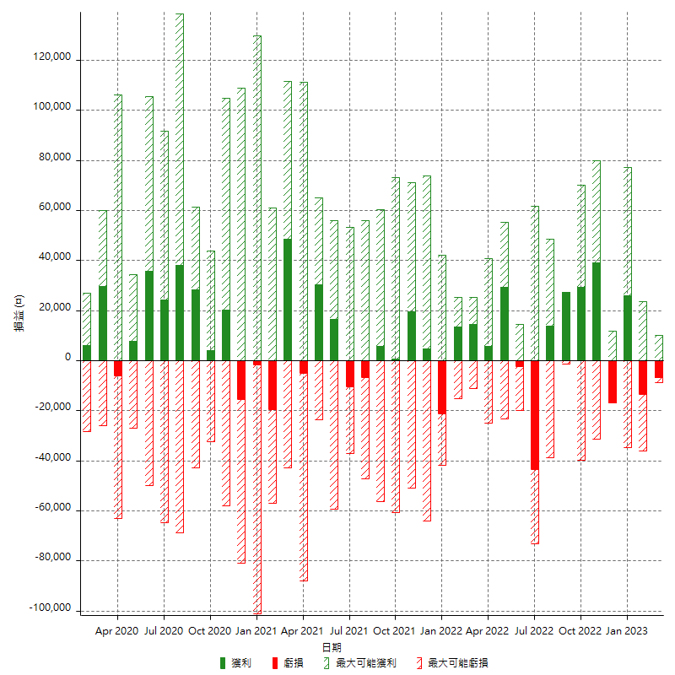

每月獲利和虧損 (%)

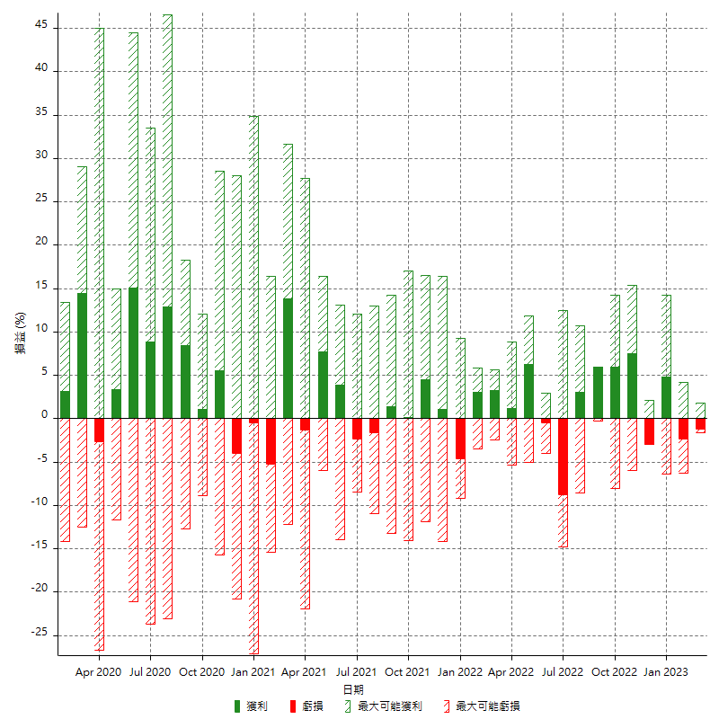

每月累積淨利

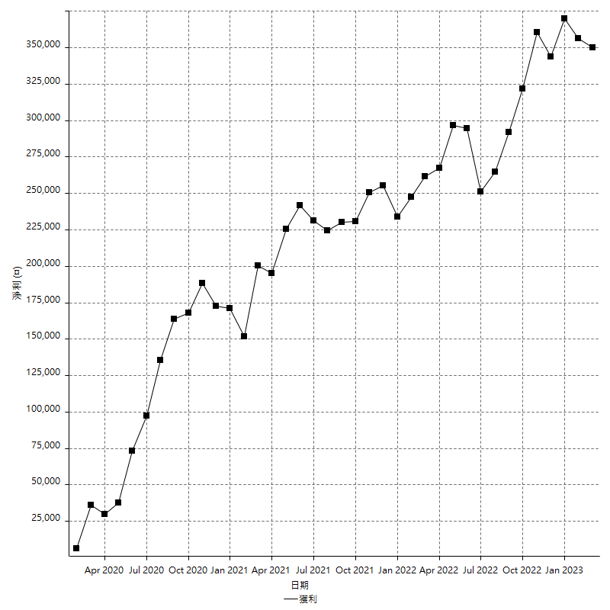

每月平均獲利

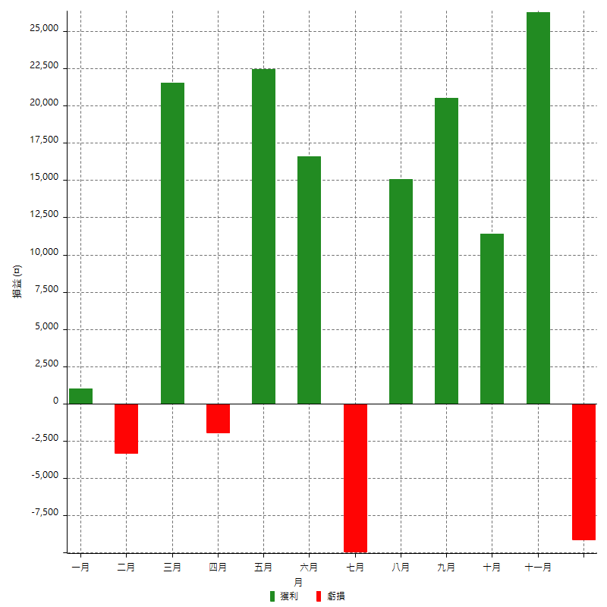

年獲利和虧損

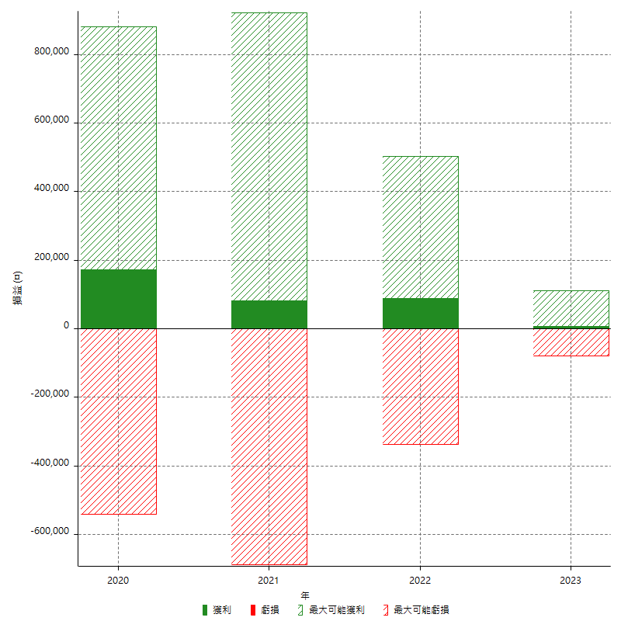

年獲利和虧損 (%)

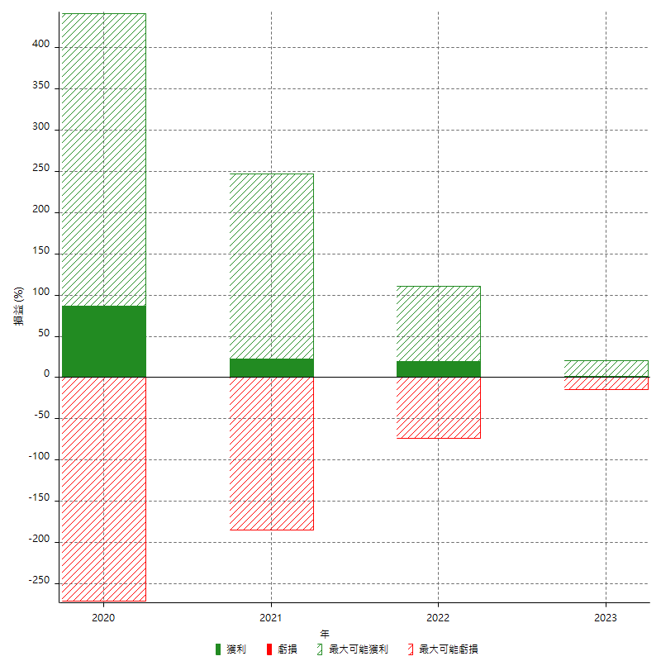

每年累積淨利

